Ярославская область
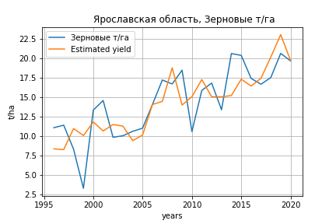
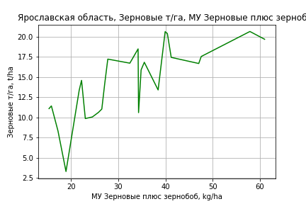
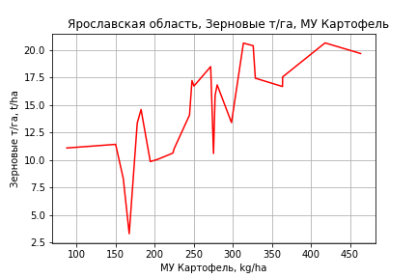
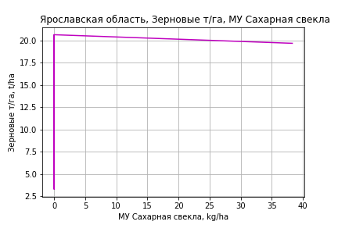
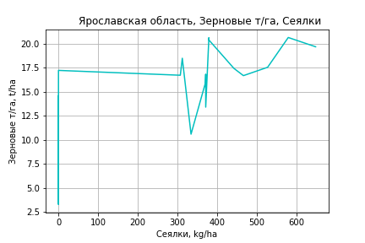
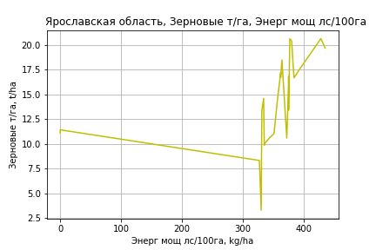
 | Ярославская область
Зерновые т/га
Calculated on the basis of information in the (25) years: 1996.0-2020.0
 |  | Iteration 1 |  | Iteration 2 |  | Iteration 3 |  | Iteration 4 |  | Iteration 5 |  | Iteration 6 |  | Iteration 7 |  | Iteration 8 |  | Iteration 9 |  | Iteration 10 |  | Iteration 11 |  | Iteration 12
 |  | beta | P_value | beta | P_value | beta | P_value | beta | P_value | beta | P_value | beta | P_value | beta | P_value | beta | P_value | beta | P_value | beta | P_value | beta | P_value | beta | P_value
Parameters | Variables
МУ ВСЕГО | C1 | 0.089660164188 | 0.84644665857 | 0.065974345586 | 0.87710043046 | 0.054639121708 | 0.89333007363 | 0.054639121708 | 0.89333007363 | 0.076649674008 | 0.78753983949 | 0.076649674008 | 0.78753983949 | -0.1137404346 | 0.63108751949
МУ Зерновые плюс зернобоб | C2 | 0.26720886758 | 0.42828497383 | 0.29127612777 | 0.33183734318 | 0.28803498622 | 0.31749660547 | 0.28803498622 | 0.31749660547 | 0.27562707852 | 0.23316032535 | 0.27562707852 | 0.23316032535 | 0.34691170415 | 0.12899256436 | 0.2880776227 | 0.11960629327 | 0.27648128939 | 0.082167590045 | 0.23851294366 | 0.05819093325 | 0.23884702215 | 0.05057220674 | 0.23934672867 | 0.044272566565
МУ Картофель | C3 | 0.016780070251 | 0.58527468647 | 0.014386127406 | 0.59121013221 | 0.015881982863 | 0.52599604028 | 0.015881982863 | 0.52599604028 | 0.015950350509 | 0.50797094381 | 0.015950350509 | 0.50797094381 | 0.0098941901632 | 0.67637670045 | 0.010555019594 | 0.64743332914 | 0.01166433704 | 0.57827799313 | 0.014220813433 | 0.46951057791 | 0.01398563835 | 0.43906983904 | 0.013186781824 | 0.41888838729
МУ Овощи и бахчевые | C4 | -0.0073591571363 | 0.84957714184
МУ Овощи | C5 | 0.0054999944293 | 0.91119879241 | 0.00037551129133 | 0.99241291116 | -0.0027955490658 | 0.93752797134
МУ Подсолнечник | C6 | -3.5893370653E-17 | 0.95083612282 | 1.021148694E-15 | 0.29579069394 | 1.6671782065E-16 | 0.74669035683 | 1.2266378748E-16 | 0.76805289703 | -9.910332315E-17 | 0.89409818087
МУ Сахарная свекла | C7 | 0.029116612133 | 0.81674346042 | 0.029466642224 | 0.80644682107 | 0.026733532231 | 0.81627620123 | 0.026733532231 | 0.81627620123 | 0.028983867151 | 0.78701442734 | 0.028983867151 | 0.78701442734 | 0.025010894914 | 0.81776126801 | 0.038002550342 | 0.71118709976 | 0.037413983316 | 0.70675464352 | 0.037209468378 | 0.70151422765 | 0.037694709604 | 0.68700460837 | 0.039389139155 | 0.66197572718
МУ СХ Культуры Всего | C8 | 0.00047184499263 | 0.91119879241 | 3.2215145809E-05 | 0.99241291116 | -0.00023983039352 | 0.93752797134 | -0.032825752739 | 0.93752797134
Тракторы | C9 | -0.0076549337222 | 0.77778112498 | -0.005511398579 | 0.81521146895
Тракторы колесные | C10 | 0.014142075771 | 0.62238023065 | 0.013309094408 | 0.62395435912 | 0.0079941072216 | 0.57170311788 | 0.0079941072216 | 0.57170311788 | 0.0081882867242 | 0.5411388779 | 0.0081882867242 | 0.5411388779 | 0.0066460849284 | 0.62167134524 | 0.0032858464552 | 0.76896496638 | 0.0036701419052 | 0.7268741196 | -0.00018541698289 | 0.97072640562
Опрыскиватели | C11 | -0.26196054244 | 0.39664285229 | -0.28257888385 | 0.30904292703 | -0.29198534586 | 0.26991264984 | -0.29198534586 | 0.26991264984 | -0.29059053748 | 0.25280268436 | -0.29059053748 | 0.25280268436
Копатели картофеля | C12 | -0.23453724631 | 0.54286454853 | -0.25984946885 | 0.45387159208 | -0.24787286657 | 0.451969861 | -0.24787286657 | 0.451969861 | -0.24533049261 | 0.43695736741 | -0.24533049261 | 0.43695736741 | -0.089821401221 | 0.75394531666 | -0.035132469343 | 0.89089961386
Машины для мин удобр | C13 | 0.35704942945 | 0.47192036881 | 0.39555138929 | 0.36321272487 | 0.37080920196 | 0.35964365018 | 0.37080920196 | 0.35964365018 | 0.37607307021 | 0.3279246912 | 0.37607307021 | 0.3279246912 | 0.15684700345 | 0.63815201891 | 0.074360112315 | 0.78909502187 | 0.069348472407 | 0.79524591312 | -0.017518070829 | 0.91613355225 | -0.018718031113 | 0.90608301119
Посев компл для зерн | C14 | -0.036682377189 | 0.97467883424 | -0.027459923992 | 0.98017956528 | 0.096125569733 | 0.91800616233 | 0.096125569733 | 0.91800616233 | 0.079343110735 | 0.92772944192 | 0.079343110735 | 0.92772944192 | -0.474200934 | 0.52753518701 | -0.23211940304 | 0.66659293642 | -0.21050505016 | 0.67337953938
Сеялки | C15 | -0.075743462463 | 0.74685899969 | -0.099492173274 | 0.60148882778 | -0.1039645374 | 0.56856464096 | -0.1039645374 | 0.56856464096 | -0.10712471185 | 0.53158293705 | -0.10712471185 | 0.53158293705 | -0.080020862725 | 0.64024204787 | -0.038935169978 | 0.78719981759 | -0.043135884076 | 0.75239903068 | 0.0083127914105 | 0.89047400977 | 0.0077030236344 | 0.89145178769 | 0.0010595613336 | 0.77866627732
Энерг мощ лс/100га | C16 | 0.0023243407366 | 0.80563168258 | 0.0028178470383 | 0.7460010632 | 0.0026338614187 | 0.75179470356 | 0.0026338614187 | 0.75179470356 | 0.0026492800316 | 0.74095411269 | 0.0026492800316 | 0.74095411269 | 0.0072546232945 | 0.31226214526 | 0.0065928303644 | 0.33564411604 | 0.0067449492001 | 0.30369822977 | 0.0077967582652 | 0.19062974183 | 0.0078818827098 | 0.1399562417 | 0.0082126503533 | 0.064484489126

 | R2 |  | 0.968 |  | 0.968 |  | 0.968 |  | 0.968 |  | 0.968 |  | 0.968 |  | 0.964 |  | 0.964 |  | 0.964 |  | 0.963 |  | 0.963 |  | 0.963
 | R2 adj. |  | 0.927 |  | 0.933 |  | 0.938 |  | 0.938 |  | 0.942 |  | 0.942 |  | 0.941 |  | 0.943 |  | 0.947 |  | 0.949 |  | 0.952 |  | 0.954
 | F-statistic |  | 23.736302487 |  | 27.787594622 |  | 32.452325677 |  | 32.452325677 |  | 38.106467395 |  | 38.106467395 |  | 40.630224368 |  | 47.367064574 |  | 56.547219741 |  | 67.666836194 |  | 83.323802388 |  | 105.1689791
 | F value |  | 3.385084926E-06 |  | 6.2543171794E-07 |  | 1.0801226003E-07 |  | 1.0801226003E-07 |  | 1.6795686594E-08 |  | 1.6795686594E-08 |  | 4.8937162995E-09 |  | 7.6313607335E-10 |  | 9.7595613059E-11 |  | 1.2328880617E-11 |  | 1.2768078588E-12 |  | 1.1758846641E-13
 | P value |  | 9.0917151705E+18 |  | 6.2819032757E+19 |  | 2.6847443485E+18 |  | 3.0743408601E+18 |  | 2.6173032866E+19 |  | 2530.7119084 |  | 2258.1781053 |  | 1650.9330865 |  | 1578.8844791 |  | 502.61661014 |  | 130.37985247 |  | 88.655041448
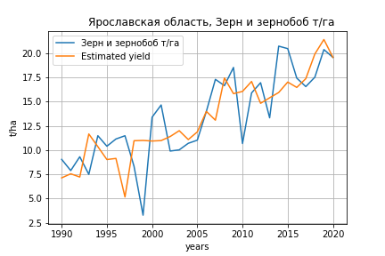
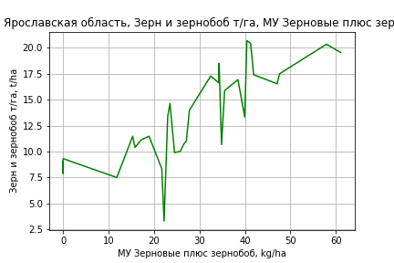
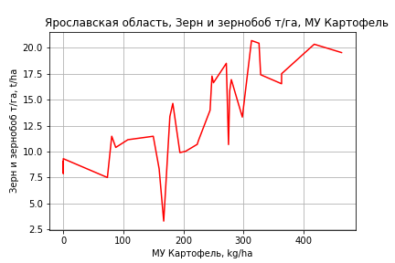
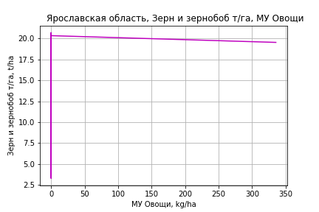
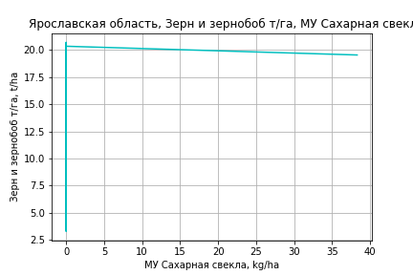
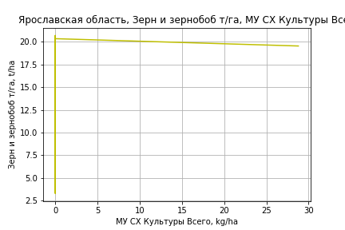
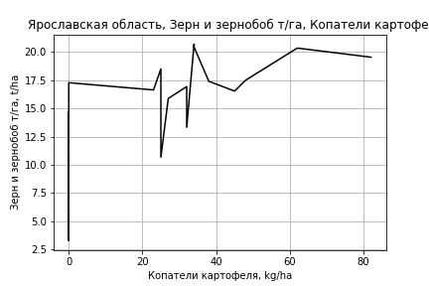
Зерн и зернобоб т/га
 |  | Iteration 1 |  | Iteration 2 |  | Iteration 3 |  | Iteration 4 |  | Iteration 5 |  | Iteration 6 |  | Iteration 7 |  | Iteration 8 |  | Iteration 9
 |  | beta | P_value | beta | P_value | beta | P_value | beta | P_value | beta | P_value | beta | P_value | beta | P_value | beta | P_value | beta | P_value
Parameters | Variables
МУ ВСЕГО | C1 | -0.38051097122 | 0.17108356494
МУ Зерновые плюс зернобоб | C2 | 0.40245970424 | 0.16605838932 | 0.035880267772 | 0.74926885111 | 0.04052761229 | 0.70782672797 | 0.04052761229 | 0.70782672797 | 0.039499861776 | 0.706041461 | 0.034717495171 | 0.73505468186 | 0.034940317624 | 0.72028393932 | 0.037158059371 | 0.6964516217 | 0.042243788283 | 0.64079159045
МУ Картофель | C3 | 0.0072835096381 | 0.72589282255 | 0.028052989589 | 0.073746828182 | 0.027170923374 | 0.068274073746 | 0.027170923374 | 0.068274073746 | 0.02735286147 | 0.057257105233 | 0.026401594926 | 0.059249358219 | 0.026373629234 | 0.048462608793 | 0.026096013699 | 0.045329086043 | 0.025559152507 | 0.041201085143
МУ Овощи и бахчевые | C4 | 0.0060949774074 | 0.85792596676 | -0.0088836612964 | 0.78936656175
МУ Овощи | C5 | -0.020469509927 | 0.60507199021 | 0.012630798498 | 0.69841035843 | 0.0077435683101 | 0.76805292959 | 0.0077435683101 | 0.76805292959 | 0.0069443713126 | 0.77222536193 | 0.01255625689 | 0.55980044612 | 0.012672865999 | 0.46526727514 | 0.01228850374 | 0.46805053732 | 0.014111505563 | 0.32991148757
МУ Подсолнечник | C6 | -7.0250187252E-16 | 0.48807299991 | 3.1790906062E-16 | 0.79155389489 | -1.6787952002E-16 | 0.6927241467
МУ Сахарная свекла | C7 | -0.0020588126654 | 0.9849408318 | 0.026405303788 | 0.81070929161 | 0.028416100109 | 0.79097019738 | 0.028416100109 | 0.79097019738 | 0.028042648704 | 0.78815985398 | 0.03328007143 | 0.74481497316 | 0.033320791377 | 0.73836643447 | 0.0338228668 | 0.72913807785 | 0.034546029979 | 0.71791441558
МУ СХ Культуры Всего | C8 | -0.0017560810079 | 0.60507199021 | 0.0010835972838 | 0.69841035843 | 0.0006643213878 | 0.76805292959 | 0.0006643213878 | 0.76805292959 | 0.00059575820901 | 0.77222536193 | 0.0010772023528 | 0.55980044612 | 0.0010872062582 | 0.46526727514 | 0.0010542317872 | 0.46805053732 | 0.0012106272695 | 0.32991148757
Тракторы | C9 | -0.0010995144111 | 0.96382532659 | -0.0047441556966 | 0.8482001195 | -0.0019190068551 | 0.92997928636 | -0.0019190068551 | 0.92997928636
Тракторы колесные | C10 | 0.0095822205465 | 0.70763299608 | 0.0058317311172 | 0.8230455453 | 0.0042765489823 | 0.86290774308 | 0.0042765489823 | 0.86290774308 | 0.0024482978651 | 0.85151971974 | 0.0015232164422 | 0.90495089504 | 0.0016032680126 | 0.86485758781 | -0.00079192382758 | 0.82660010193
Опрыскиватели | C11 | -0.087276064582 | 0.73590869705 | -0.082182190361 | 0.75719362633 | -0.11779192228 | 0.60002106356 | -0.11779192228 | 0.60002106356 | -0.12124756145 | 0.57371692705
Копатели картофеля | C12 | -0.14522460603 | 0.67012914991 | 0.060195300053 | 0.8488239695 | 0.035861600983 | 0.9031147661 | 0.035861600983 | 0.9031147661 | 0.03955597958 | 0.88926341653 | 0.11372028893 | 0.64691667977 | 0.11333715482 | 0.63572774106 | 0.067735000628 | 0.68888740712 | 0.031617939523 | 0.3866537351
Машины для мин удобр | C13 | 0.24907252821 | 0.56534712547 | 0.058348469688 | 0.88969344236 | 0.10048512436 | 0.79166409743 | 0.10048512436 | 0.79166409743 | 0.093253485013 | 0.7965931256 | -0.0030064254403 | 0.99234741024
Посев компл для зерн | C14 | -0.25214329362 | 0.80807349769 | 0.24462211203 | 0.80733791187 | 0.30530276954 | 0.74863570102 | 0.30530276954 | 0.74863570102 | 0.3476937548 | 0.6641973888 | 0.11125224968 | 0.86800086182 | 0.10586071591 | 0.76546655363 | 0.14167783141 | 0.66173816924 | 0.081361021974 | 0.6247353728
Сеялки | C15 | -0.10595347407 | 0.61521060621 | -0.0035509758967 | 0.98600623022 | -0.028534151247 | 0.87055751561 | -0.028534151247 | 0.87055751561 | -0.030609764239 | 0.85631267291 | -0.016693003334 | 0.91912058289 | -0.018131933696 | 0.78239224882
Энерг мощ лс/100га | C16 | 0.014915847185 | 0.00059085581936 | 0.014016591688 | 0.0010332972589 | 0.014067198518 | 0.00072242876018 | 0.014067198518 | 0.00072242876018 | 0.014057454074 | 0.00052075782233 | 0.014504327409 | 0.00022234655163 | 0.014502843247 | 0.00015448796392 | 0.014477334194 | 0.00011257999709 | 0.014395874391 | 7.9020970666E-05

 | R2 |  | 0.962 |  | 0.957 |  | 0.957 |  | 0.957 |  | 0.957 |  | 0.956 |  | 0.956 |  | 0.956 |  | 0.956
 | R2 adj. |  | 0.93 |  | 0.926 |  | 0.929 |  | 0.929 |  | 0.933 |  | 0.935 |  | 0.938 |  | 0.941 |  | 0.943
 | F-statistic |  | 30.355743281 |  | 30.752713503 |  | 35.016809863 |  | 35.016809863 |  | 40.193159343 |  | 45.642162918 |  | 53.128194305 |  | 62.254557054 |  | 74.076018897
 | F value |  | 2.9690538861E-09 |  | 1.3193255003E-09 |  | 2.2260498665E-10 |  | 2.2260498665E-10 |  | 3.3925560561E-11 |  | 5.6592227621E-12 |  | 7.4475054507E-13 |  | 9.383095614E-14 |  | 1.0643751435E-14
 | P value |  | 4.8281516587E+19 |  | 2.5569777372E+18 |  | 2.9288677266E+18 |  | 1.6052972358E+19 |  | 5.1562873436E+18 |  | 3.0658560503E+19 |  | 2.2926380037E+18 |  | 7.6005530343E+17 |  | 5.7695459032E+17

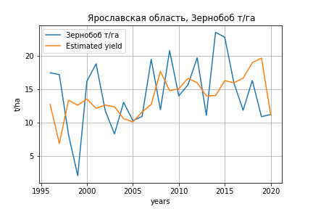
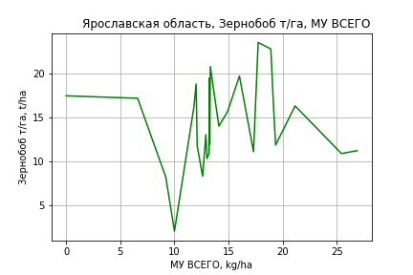
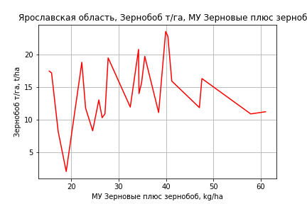
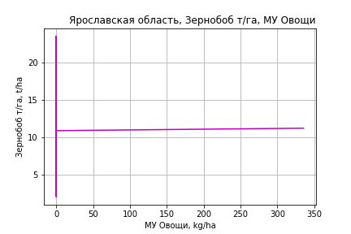
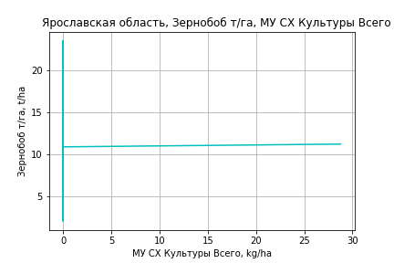
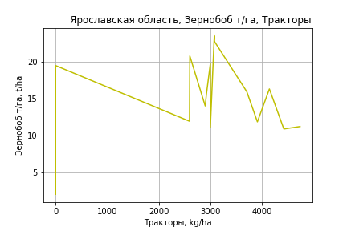
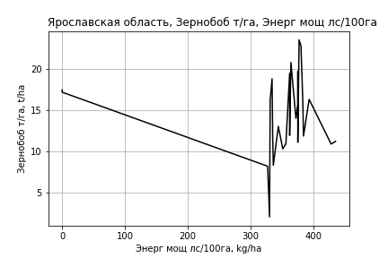
Зернобоб т/га
Calculated on the basis of information in the (25) years: 1996.0-2020.0
 |  | Iteration 1 |  | Iteration 2 |  | Iteration 3 |  | Iteration 4 |  | Iteration 5 |  | Iteration 6 |  | Iteration 7 |  | Iteration 8 |  | Iteration 9 |  | Iteration 10 |  | Iteration 11
 |  | beta | P_value | beta | P_value | beta | P_value | beta | P_value | beta | P_value | beta | P_value | beta | P_value | beta | P_value | beta | P_value | beta | P_value | beta | P_value
Parameters | Variables
МУ ВСЕГО | C1 | 0.43428143556 | 0.56208474395 | 0.45647244876 | 0.51497040164 | 0.449246077 | 0.49502487734 | 0.52412427676 | 0.37849862084 | 0.09464003338 | 0.87902173873 | 0.18301592326 | 0.75767713662 | 0.18092936792 | 0.75875860563 | 0.18092936792 | 0.75875860563 | 0.24806877681 | 0.66735400131 | 0.2546120704 | 0.65092022438 | 0.31238531489 | 0.54604913992
МУ Зерновые плюс зернобоб | C2 | 0.35651446968 | 0.50870927895 | 0.30520526817 | 0.41996181473 | 0.30804145023 | 0.39109963497 | 0.26395148093 | 0.40647907703 | 0.28954525037 | 0.41680933991 | 0.21304173634 | 0.51248189131 | 0.1710884795 | 0.59144185104 | 0.1710884795 | 0.59144185104 | 0.10719609217 | 0.72433628099 | 0.085745785996 | 0.76653368936 | 0.070809913315 | 0.79873691626
МУ Картофель | C3 | -0.0069041001862 | 0.88812364078
МУ Овощи и бахчевые | C4 | 0.00086254111144 | 0.98895095466 | -0.0027582254066 | 0.95945827192
МУ Овощи | C5 | 0.012293358276 | 0.87672427057 | 0.014386372934 | 0.84682141655 | 0.012398600707 | 0.83838096677 | 0.017408082238 | 0.75891338337 | 0.032593990363 | 0.60741965725 | 0.031259786943 | 0.6146255471 | 0.0078081052825 | 0.88806475815 | 0.0078081052825 | 0.88806475815 | 0.011894580824 | 0.82768450287 | 0.01246284989 | 0.81503247449 | 0.017113117025 | 0.73127489155
МУ Подсолнечник | C6 | 1.9361875213E-16 | 0.83613882791 | -6.938451948E-16 | 0.78568298951 | 2.6475196297E-16 | 0.89990448005 | 7.9710784557E-16 | 0.61368274683 | 3.0233228908E-15 | 0.30305811469 | 1.6158051022E-15 | 0.31207509099 | -3.0688689722E-17 | 0.98659352515
МУ Сахарная свекла | C7 | -0.051549014661 | 0.79848572494 | -0.056514257572 | 0.76639123673 | -0.057134090108 | 0.7537352416
МУ СХ Культуры Всего | C8 | 0.0010546482582 | 0.87672427057 | 0.0012342081648 | 0.84682141655 | 0.0010636770154 | 0.83838096677 | 0.0014934408645 | 0.75891338337 | 0.0027962412217 | 0.60741965725 | 0.0026817797962 | 0.6146255471 | 0.00066985802018 | 0.88806475815 | 0.00066985802018 | 0.88806475815 | 0.0010204371065 | 0.82768450287 | 0.0010691889582 | 0.81503247449 | 0.0014681357736 | 0.73127489155
Тракторы | C9 | 0.017967376475 | 0.68074955009 | 0.018129652802 | 0.66418011222 | 0.019123733172 | 0.58923606973 | 0.018512227548 | 0.58777997146 | 0.011163600681 | 0.76917932401 | 0.015227784026 | 0.67856118897 | 0.028870637072 | 0.3870024649 | 0.028870637072 | 0.3870024649 | 0.0048394750093 | 0.69421304749 | 0.0039138936795 | 0.73695484292 | 0.00041554224862 | 0.66943735542
Тракторы колесные | C10 | 0.014407922689 | 0.75399356415 | 0.012941365648 | 0.76243934333 | 0.012335148965 | 0.75445864993 | 0.012416347436 | 0.74451835346 | 0.01257184463 | 0.76895037978 | 0.010406060063 | 0.80323622792 | -0.0192740552 | 0.43605579161 | -0.0192740552 | 0.43605579161
Опрыскиватели | C11 | -0.840209658 | 0.10599579579 | -0.84410221171 | 0.08924515776 | -0.85402946854 | 0.051513052134 | -0.859827635 | 0.042341969026
Копатели картофеля | C12 | -0.86560951194 | 0.17700952109 | -0.83527422408 | 0.14679035066 | -0.84195942443 | 0.1175980925 | -0.82596324001 | 0.10969864625 | -0.29526220558 | 0.54259910851
Машины для мин удобр | C13 | 1.2029513491 | 0.146518364 | 1.160387151 | 0.11429741972 | 1.171116568 | 0.083104848429 | 1.1683239752 | 0.073320900887 | 0.47586315785 | 0.42677852873 | 0.39928514873 | 0.48490255321 | -0.021804145858 | 0.94292594002 | -0.021804145858 | 0.94292594002 | -0.091099701431 | 0.75234981113
Посев компл для зерн | C14 | -0.047509383662 | 0.97958526554 | 0.046298798225 | 0.97771618667 | 0.065165288325 | 0.96646090469 | 0.12063651127 | 0.93536886316 | -1.5024109301 | 0.30884887518 | -1.1522638292 | 0.38339426642
Сеялки | C15 | -0.41991649502 | 0.27760131874 | -0.39900875719 | 0.24124076503 | -0.40646462748 | 0.16842685019 | -0.40150689328 | 0.15799939418 | -0.28238428174 | 0.35656965035 | -0.30736411013 | 0.30246224233 | -0.10376222389 | 0.56490140501 | -0.10376222389 | 0.56490140501 | -0.0021330405445 | 0.98616096109 | -0.027456173418 | 0.76309502286
Энерг мощ лс/100га | C16 | 0.0021421778303 | 0.88763576732 | 0.0010863957731 | 0.93127021683 | 0.0011439772075 | 0.924274829 | 0.00092781433683 | 0.9362923681 | 0.012350414979 | 0.29839705219 | 0.014122684933 | 0.21315795805 | 0.016481489191 | 0.13519726397 | 0.016481489191 | 0.13519726397 | 0.017993779296 | 0.095597946557 | 0.018920133047 | 0.062961266085 | 0.018117583258 | 0.057798339767

 | R2 |  | 0.919 |  | 0.919 |  | 0.919 |  | 0.918 |  | 0.889 |  | 0.886 |  | 0.88 |  | 0.88 |  | 0.876 |  | 0.875 |  | 0.874
 | R2 adj. |  | 0.816 |  | 0.831 |  | 0.844 |  | 0.854 |  | 0.815 |  | 0.822 |  | 0.824 |  | 0.824 |  | 0.827 |  | 0.836 |  | 0.843
 | F-statistic |  | 8.8986168842 |  | 10.432919339 |  | 12.241198535 |  | 14.258600735 |  | 11.99556504 |  | 13.813453167 |  | 15.620455495 |  | 15.620455495 |  | 18.127324335 |  | 22.178909427 |  | 27.858680959
 | F value |  | 0.00043230885675 |  | 0.00012819793193 |  | 3.4867137198E-05 |  | 9.2160171216E-06 |  | 1.8801643682E-05 |  | 5.7398306647E-06 |  | 1.9921665374E-06 |  | 1.9921665374E-06 |  | 5.947780925E-07 |  | 1.2456066679E-07 |  | 2.302588353E-08
 | P value |  | 9.0917151705E+18 |  | 4.679604809E+19 |  | 7.1489440271E+18 |  | 2.1583327609E+18 |  | 4.8121968722E+18 |  | 7.9910165882E+18 |  | 2.5254401908E+18 |  | 2.4765201322E+18 |  | 5.8959746639E+17 |  | 9.0019618514E+19 |  | 7.6103292604E+17
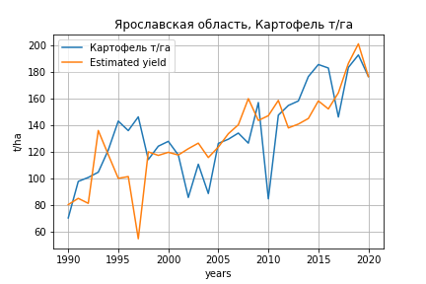
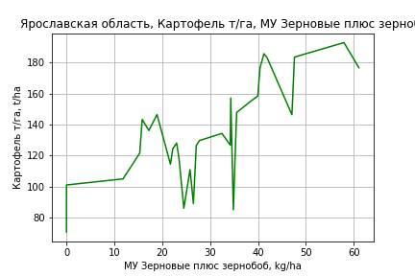
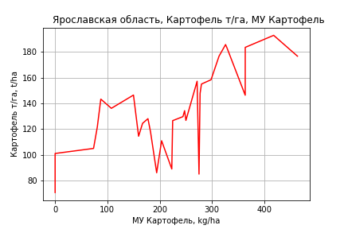
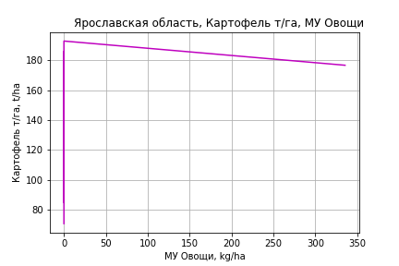
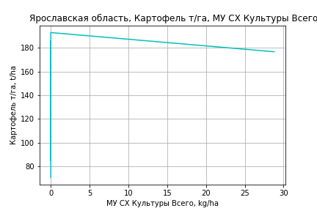
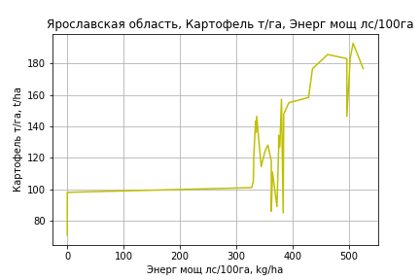
Картофель т/га
 |  | Iteration 1 |  | Iteration 2 |  | Iteration 3 |  | Iteration 4 |  | Iteration 5 |  | Iteration 6 |  | Iteration 7 |  | Iteration 8 |  | Iteration 9 |  | Iteration 10 |  | Iteration 11 |  | Iteration 12
 |  | beta | P_value | beta | P_value | beta | P_value | beta | P_value | beta | P_value | beta | P_value | beta | P_value | beta | P_value | beta | P_value | beta | P_value | beta | P_value | beta | P_value
Parameters | Variables
МУ ВСЕГО | C1 | 0.35935992812 | 0.888054067 | -0.16056185484 | 0.94630979105
МУ Зерновые плюс зернобоб | C2 | 0.44055924286 | 0.86879099114 | 1.0403457192 | 0.67321548358 | 0.8889689059 | 0.36654091429 | 0.8889689059 | 0.36654091429 | 0.89859868399 | 0.34692785646 | 0.89663376298 | 0.33327343575 | 0.83553157066 | 0.35950515907 | 0.77128541175 | 0.36772235421 | 0.89877745739 | 0.29462965729 | 0.83733316094 | 0.31194242815 | 0.79841944702 | 0.32921039473 | 0.75926804208 | 0.34070366411
МУ Картофель | C3 | 0.24362769984 | 0.22389071263 | 0.1964774341 | 0.28037038885 | 0.20461384062 | 0.12309901632 | 0.20461384062 | 0.12309901632 | 0.20098059275 | 0.10726471732 | 0.20131455965 | 0.095059836662 | 0.19235756399 | 0.10398263786 | 0.19687110365 | 0.085988831013 | 0.20512068846 | 0.07541800463 | 0.22027746997 | 0.040935359384 | 0.23227607534 | 0.028423267859 | 0.22136298822 | 0.025989263463
МУ Овощи и бахчевые | C4 | -0.20952024261 | 0.51717404379
МУ Овощи | C5 | 0.19735339618 | 0.59766864827 | 0.048120409355 | 0.86772972561 | 0.058610431944 | 0.8045029631 | 0.058610431944 | 0.8045029631 | 0.059068540983 | 0.79789827181 | 0.057490006819 | 0.78533477746 | 0.12272130356 | 0.51988085745 | 0.086346136564 | 0.48086609876 | 0.12486788283 | 0.29585826044 | 0.13042535136 | 0.26382913937 | 0.14250697076 | 0.21459016527 | 0.14728888442 | 0.18958234153
МУ Подсолнечник | C6 | -9.5238150056E-16 | 0.92016168646 | -1.1858491725E-15 | 0.5965268886 | -1.1408769911E-15 | 0.76574648523
МУ Сахарная свекла | C7 | -0.12008424359 | 0.9072306409 | -0.11618509881 | 0.90872260461 | -0.10274365429 | 0.91533353666 | -0.10274365429 | 0.91533353666
МУ СХ Культуры Всего | C8 | 0.016930964742 | 0.59766864827 | 0.0041282540354 | 0.86772972561 | 0.0050281939707 | 0.8045029631 | 0.0050281939707 | 0.8045029631 | 0.0050674951843 | 0.79789827181 | 0.0049320726034 | 0.78533477746 | 0.010528271132 | 0.51988085745 | 0.0074076424429 | 0.48086609876 | 0.010712426351 | 0.29585826044 | 0.011189202051 | 0.26382913937 | 0.012225685213 | 0.21459016527 | 0.012635925995 | 0.18958234153
Тракторы | C9 | -0.06853542156 | 0.76501247012 | -0.0034332918706 | 0.98648222972 | -0.002961194745 | 0.98800700899 | -0.002961194745 | 0.98800700899 | -0.003792261653 | 0.98422464821
Тракторы колесные | C10 | 0.13265017558 | 0.58346406596 | 0.10467883143 | 0.65422599635 | 0.10198979789 | 0.64883398162 | 0.10198979789 | 0.64883398162 | 0.10295028526 | 0.63682798672 | 0.099338585168 | 0.39207683847 | 0.088474444911 | 0.43654247508 | 0.065092468676 | 0.31409360952 | 0.019217046524 | 0.70463141759 | 0.029544157847 | 0.49338437566 | -0.0021588349381 | 0.71868610537
Опрыскиватели | C11 | -0.62525876032 | 0.79794930521 | -1.3900318898 | 0.51142125348 | -1.4132176542 | 0.48680571861 | -1.4132176542 | 0.48680571861 | -1.3929421503 | 0.47973738596 | -1.3996359405 | 0.45989498802
Копатели картофеля | C12 | 0.93594568013 | 0.77099584319 | 0.13741746038 | 0.9624585761 | 0.20678456907 | 0.93797666394 | 0.20678456907 | 0.93797666394 | 0.21159604121 | 0.93485943003 | 0.21894284395 | 0.93018188385 | 1.0780825999 | 0.6239147422 | 1.2408145903 | 0.54715842386 | -0.55040586131 | 0.68687545704
Машины для мин удобр | C13 | 1.6107023794 | 0.6930968322 | 2.7680163496 | 0.4461752245 | 2.7175165949 | 0.43185370276 | 2.7175165949 | 0.43185370276 | 2.7187274183 | 0.41961624912 | 2.7044227328 | 0.3992893196 | 1.5855190939 | 0.56901675842 | 0.99309370013 | 0.50062875764 | -0.18945956136 | 0.8586049196 | -0.51274817523 | 0.45823758023
Посев компл для зерн | C14 | 0.32732199058 | 0.97334416606 | 0.9399016533 | 0.92192907885 | 1.1926910344 | 0.88951606662 | 1.1926910344 | 0.88951606662 | 1.1474814065 | 0.89076022503 | 1.2310595363 | 0.8609759276 | -1.5041351513 | 0.79976901421
Сеялки | C15 | -0.69912762923 | 0.72496825131 | -1.3707166853 | 0.41528263824 | -1.3452812751 | 0.39881076423 | -1.3452812751 | 0.39881076423 | -1.3472239234 | 0.38580090784 | -1.3513461063 | 0.36811854412 | -1.1877277372 | 0.41789308474 | -0.87427980583 | 0.25279594957
Энерг мощ лс/100га | C16 | 0.16182370018 | 0.00015538245232 | 0.1641293902 | 9.1189950189E-05 | 0.16378594209 | 5.1451889636E-05 | 0.16378594209 | 5.1451889636E-05 | 0.16400252327 | 3.1124045287E-05 | 0.16398479448 | 1.9448463004E-05 | 0.16905829078 | 6.8071901545E-06 | 0.17036547408 | 3.0305019657E-06 | 0.16301551706 | 3.7066255006E-06 | 0.16149123462 | 2.4313432324E-06 | 0.15968173565 | 2.0277851023E-06 | 0.16237025544 | 5.1303983193E-07

 | R2 |  | 0.964 |  | 0.963 |  | 0.963 |  | 0.963 |  | 0.963 |  | 0.963 |  | 0.962 |  | 0.962 |  | 0.96 |  | 0.96 |  | 0.959 |  | 0.958
 | R2 adj. |  | 0.935 |  | 0.937 |  | 0.94 |  | 0.94 |  | 0.943 |  | 0.946 |  | 0.947 |  | 0.949 |  | 0.948 |  | 0.95 |  | 0.951 |  | 0.952
 | F-statistic |  | 32.63676048 |  | 36.246219554 |  | 41.437078238 |  | 41.437078238 |  | 47.553086167 |  | 54.922671621 |  | 62.186760577 |  | 72.913046367 |  | 81.850438661 |  | 98.75706661 |  | 120.39708867 |  | 155.45736348
 | F value |  | 1.6646794214E-09 |  | 3.2926512434E-10 |  | 4.9414545093E-11 |  | 4.9414545093E-11 |  | 6.9395532645E-12 |  | 9.0055100991E-13 |  | 1.4438953309E-13 |  | 1.6715354648E-14 |  | 3.412888782E-15 |  | 3.5351381762E-16 |  | 4.0058124667E-17 |  | 3.1904767789E-18
 | P value |  | 4.8281516587E+19 |  | 3.0904303075E+18 |  | 2.9288677266E+18 |  | 1.6052972358E+19 |  | 1.2536599534E+18 |  | 2.3359941216E+19 |  | 1.5719746888E+18 |  | 1.399989999E+19 |  | 3.2394105419E+18 |  | 2.3533524552E+18 |  | 1.175805155E+18 |  | 1.3618373697E+17
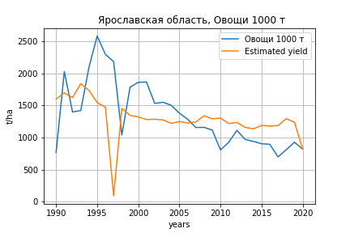
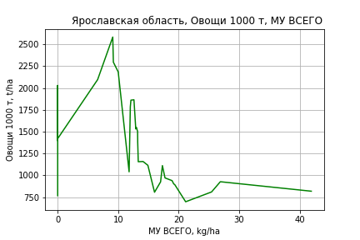
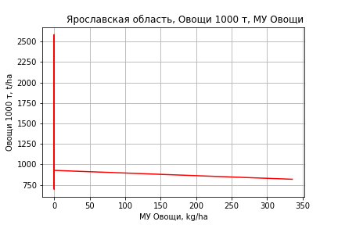
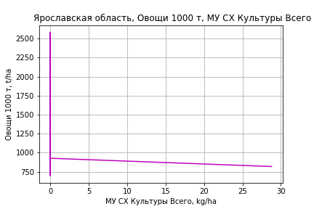
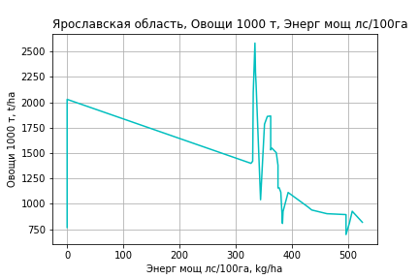
Овощи 1000 т
 |  | Iteration 1 |  | Iteration 2 |  | Iteration 3 |  | Iteration 4 |  | Iteration 5 |  | Iteration 6 |  | Iteration 7 |  | Iteration 8 |  | Iteration 9 |  | Iteration 10 |  | Iteration 11 |  | Iteration 12 |  | Iteration 13
 |  | beta | P_value | beta | P_value | beta | P_value | beta | P_value | beta | P_value | beta | P_value | beta | P_value | beta | P_value | beta | P_value | beta | P_value | beta | P_value | beta | P_value | beta | P_value
Parameters | Variables
МУ ВСЕГО | C1 | 21.652494357 | 0.6296792815 | 13.308964975 | 0.43268540532 | 13.453007707 | 0.41857108702 | 13.453007707 | 0.41857108702 | 15.266871214 | 0.34624539974 | 15.282610245 | 0.33165682267 | 12.974215818 | 0.40371710014 | 12.946195882 | 0.39382301777 | 13.397699445 | 0.36812609128 | 12.549122768 | 0.39614343625 | 12.936249385 | 0.4034485198 | 15.168297558 | 0.34312277944 | 5.6955508367 | 0.62350540783
МУ Зерновые плюс зернобоб | C2 | -9.449550595 | 0.83988602639
МУ Картофель | C3 | 3.1059037021 | 0.37157139662 | 2.5009144577 | 0.13899371038 | 2.3704770584 | 0.1469210823 | 2.3704770584 | 0.1469210823 | 1.9991666832 | 0.18255060524 | 1.9974942045 | 0.16969180247 | 1.7224919065 | 0.22550237568 | 1.7239659777 | 0.21460726387 | 1.6755453758 | 0.21751164985 | 1.2869450913 | 0.31344355606 | 0.19726823717 | 0.86658859119 | -0.89426114133 | 0.38362887339
МУ Овощи и бахчевые | C4 | -3.1444781299 | 0.57866668662 | -2.751188313 | 0.59416811879
МУ Овощи | C5 | 4.6469648277 | 0.47995807441 | 3.8732825863 | 0.45499176713 | 2.3807153483 | 0.57576855081 | 2.3807153483 | 0.57576855081 | 2.5430080585 | 0.54376691449 | 2.5665506192 | 0.45874104699 | 4.0541901843 | 0.2023087326 | 4.110356223 | 0.16594553604 | 4.5768363905 | 0.092766673978 | 2.9360890119 | 0.13780001431 | 2.9494902164 | 0.15366041231 | 3.3861312792 | 0.11217747992 | 2.4237803458 | 0.17599221454
МУ Подсолнечник | C6 | 4.0340872735E-14 | 0.80881395666 | -2.585214723E-14 | 0.82716973932 | -2.5303919631E-14 | 0.5931238442
МУ Сахарная свекла | C7 | -11.389091713 | 0.53083170447 | -11.871402358 | 0.49811300776 | -11.356924002 | 0.5077200125 | -11.356924002 | 0.5077200125
МУ СХ Культуры Всего | C8 | 0.39866351012 | 0.47995807441 | 0.33228924445 | 0.45499176713 | 0.20424177341 | 0.57576855081 | 0.20424177341 | 0.57576855081 | 0.2181648789 | 0.54376691449 | 0.22018459719 | 0.45874104699 | 0.34780932276 | 0.2023087326 | 0.35262781202 | 0.16594553604 | 0.3926471855 | 0.092766673978 | 0.25188732752 | 0.13780001431 | 0.253037018 | 0.15366041231 | 0.29049649213 | 0.11217747992 | 0.20793632323 | 0.17599221454
Тракторы | C9 | -0.59966081652 | 0.88131003523 | -0.52931893967 | 0.89175794954 | 0.37460039255 | 0.91315555773 | 0.37460039255 | 0.91315555773 | 0.27520370279 | 0.93514734812 | 0.24507270515 | 0.89093172479 | -0.10338118519 | 0.95304473007
Тракторы колесные | C10 | 0.26801779236 | 0.94939257756 | 0.39680779441 | 0.92211976722 | -0.14201908682 | 0.97061131828 | -0.14201908682 | 0.97061131828 | -0.040242018475 | 0.99154278447
Опрыскиватели | C11 | -25.054175397 | 0.56014512945 | -25.597848221 | 0.53965171206 | -36.483885688 | 0.31050908961 | -36.483885688 | 0.31050908961 | -34.62984597 | 0.32650704917 | -34.601126114 | 0.31337855851
Копатели картофеля | C12 | 5.3619592341 | 0.92414643735 | -0.43086030322 | 0.99270533903 | -6.8534329157 | 0.87814185257 | -6.8534329157 | 0.87814185257 | -6.0847328711 | 0.89010984363 | -6.100565573 | 0.88699217944 | 13.152757248 | 0.73356101284 | 13.837374537 | 0.70094221528 | 8.7574888654 | 0.79289986921 | 31.057083838 | 0.17883394184 | -9.9759371233 | 0.096858704667
Машины для мин удобр | C13 | -7.6672176286 | 0.91449054718 | -1.9456444095 | 0.97564264978 | 9.8927491639 | 0.86597820822 | 9.8927491639 | 0.86597820822 | 10.048857362 | 0.86192170457 | 10.355503088 | 0.83187648565 | -16.465457164 | 0.68928227137 | -15.426401965 | 0.67142468385
Посев компл для зерн | C14 | 49.723717452 | 0.77247653108 | 36.59689696 | 0.81301383234 | 58.14897299 | 0.69174061852 | 58.14897299 | 0.69174061852 | 54.807667994 | 0.70433279302 | 53.730965286 | 0.59151492572 | -18.007833897 | 0.79961943068 | -20.284078533 | 0.72731403916 | -37.48535931 | 0.36411140318
Сеялки | C15 | 9.3634846764 | 0.78796933855 | 6.5643655582 | 0.83249143637 | -0.79851566126 | 0.9766267303 | -0.79851566126 | 0.9766267303 | -0.90130841579 | 0.97323473966 | -0.9994474049 | 0.96758622987 | 4.144260562 | 0.8634950627 | 2.9231628157 | 0.80764583325 | -1.8933718447 | 0.62595180929 | -4.6175228515 | 0.071034981987
Энерг мощ лс/100га | C16 | 2.7238619138 | 0.00023406681699 | 2.7275926779 | 0.0001505196204 | 2.7584335493 | 8.9149175851E-05 | 2.7584335493 | 8.9149175851E-05 | 2.7701404894 | 6.252257289E-05 | 2.7702225229 | 4.0509947714E-05 | 2.9094678743 | 1.2561846239E-05 | 2.9096040801 | 7.9054903211E-06 | 2.9110804714 | 5.2333106468E-06 | 3.0325012058 | 1.3335399533E-06 | 3.2523399632 | 4.6520184352E-07 | 3.3422139987 | 3.9926673914E-07 | 3.2288684617 | 3.1722842002E-07

 | R2 |  | 0.899 |  | 0.899 |  | 0.897 |  | 0.897 |  | 0.895 |  | 0.895 |  | 0.889 |  | 0.889 |  | 0.888 |  | 0.884 |  | 0.868 |  | 0.853 |  | 0.848
 | R2 adj. |  | 0.816 |  | 0.825 |  | 0.832 |  | 0.832 |  | 0.837 |  | 0.844 |  | 0.844 |  | 0.851 |  | 0.856 |  | 0.857 |  | 0.842 |  | 0.831 |  | 0.832
 | F-statistic |  | 10.798540227 |  | 12.279437545 |  | 13.790452646 |  | 13.790452646 |  | 15.4223222 |  | 17.812667446 |  | 19.613584822 |  | 23.064067946 |  | 27.258640081 |  | 31.842707332 |  | 34.144698942 |  | 39.091331052 |  | 52.262803744
 | F value |  | 7.6621658774E-06 |  | 2.1366475399E-06 |  | 6.3221793811E-07 |  | 6.3221793811E-07 |  | 1.9074222251E-07 |  | 4.3239996045E-08 |  | 1.5350625421E-08 |  | 3.0500165554E-09 |  | 6.0628545751E-10 |  | 1.529108755E-10 |  | 1.2478477343E-10 |  | 7.3444780405E-11 |  | 1.3506149097E-11
 | P value |  | 4.8281516587E+19 |  | 1.8848010773E+18 |  | 2.1734641145E+18 |  | 1.0242655767E+18 |  | 8.775628775E+17 |  | 2.3401915883E+17 |  | 8.0561682729E+17 |  | 2.3779580423E+17 |  | 2.8429486718E+17 |  | 5.0824924841E+17 |  | 9.1840473815E+17 |  | 2.7430858418E+18 |  | 3.8737343473E+18

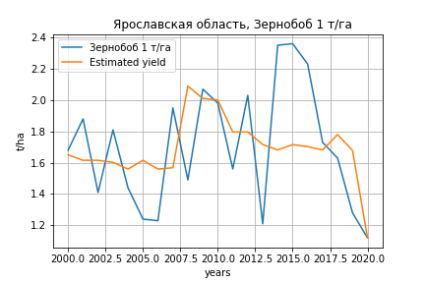
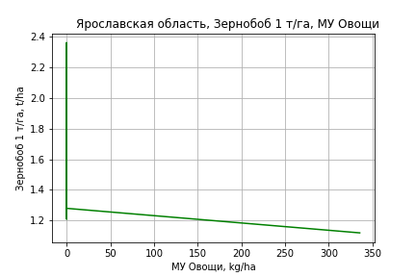
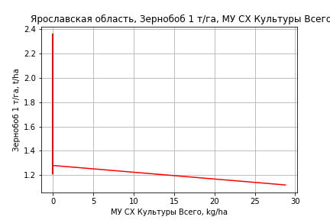
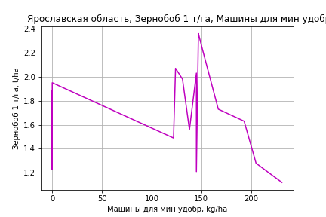
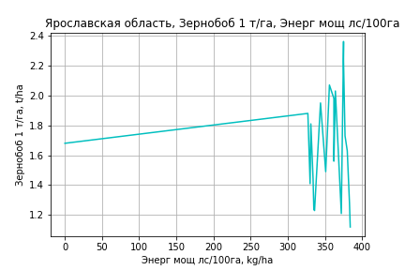
Зернобоб 1 т/га
Calculated on the basis of information in the (21) years: 2000.0-2020.0
 |  | Iteration 1 |  | Iteration 2 |  | Iteration 3 |  | Iteration 4 |  | Iteration 5 |  | Iteration 6 |  | Iteration 7 |  | Iteration 8 |  | Iteration 9 |  | Iteration 10 |  | Iteration 11 |  | Iteration 12 |  | Iteration 13
 |  | beta | P_value | beta | P_value | beta | P_value | beta | P_value | beta | P_value | beta | P_value | beta | P_value | beta | P_value | beta | P_value | beta | P_value | beta | P_value | beta | P_value | beta | P_value
Parameters | Variables
МУ ВСЕГО | C1 | 0.08712275328 | 0.354780509 | 0.069951129937 | 0.26869855273 | 0.06050060437 | 0.2769634805 | 0.066495245445 | 0.21352500909 | 0.066322478682 | 0.19217478335 | 0.066322478682 | 0.19217478335 | 0.075345290222 | 0.1223666081 | 0.000388266791 | 0.98934023895 | -0.0061961686189 | 0.82762832315
МУ Зерновые плюс зернобоб | C2 | -0.0112800402 | 0.7890706036
МУ Картофель | C3 | 0.002603807423 | 0.67259219593 | 0.0016145677435 | 0.7251367758 | 0.0004917237832 | 0.89006015662 | -0.00035837122238 | 0.91094868676
МУ Овощи и бахчевые | C4 | -0.0027457216501 | 0.63412291738 | -0.0019726252954 | 0.67166224086
МУ Овощи | C5 | 0.0052490399697 | 0.44039574804 | 0.0040832468818 | 0.39763195931 | 0.003393387099 | 0.42874174654 | 0.0040775565655 | 0.31482758545 | 0.0038263234808 | 0.23197018496 | 0.0038263234808 | 0.23197018496 | 0.0050917282822 | 0.06083036299 | 0.0040864668937 | 0.15064404464 | 0.0028522217138 | 0.25745460783 | 0.003174589444 | 0.1098835075 | 0.0019443592973 | 0.15783790385 | 0.0026099454903 | 0.048433769786 | 0.0026230663696 | 0.040517520231
МУ Подсолнечник | C6 | -1.4841003979E-16 | 0.62878340399 | 8.1163341189E-17 | 0.79918619728 | 4.7217786179E-16 | 0.15683253391 | -1.2459993692E-17 | 0.75307328325 | -5.118761294E-16 | 0.13340723264
МУ Сахарная свекла | C7 | -0.0085929911676 | 0.54928362082 | -0.0090674990764 | 0.49710315356 | -0.0079505663196 | 0.52148182246
МУ СХ Культуры Всего | C8 | 0.00045031558806 | 0.44039574804 | 0.00035030209932 | 0.39763195931 | 0.00029111896953 | 0.42874174654 | 0.0003498139266 | 0.31482758545 | 0.00032826061877 | 0.23197018496 | 0.00032826061877 | 0.23197018496 | 0.00043681980493 | 0.06083036299 | 0.00035057834441 | 0.15064404464 | 0.00024469234484 | 0.25745460783 | 0.00027234829999 | 0.1098835075 | 0.00016680675046 | 0.15783790385 | 0.0002239074469 | 0.048433769786 | 0.00022503308826 | 0.040517520231
Тракторы | C9 | 0.0021746904449 | 0.48929369635 | 0.002337915278 | 0.41968839873 | 0.0027813265817 | 0.28368131374 | 0.0025324007801 | 0.30514583206 | 0.0026248422057 | 0.23706346359 | 0.0026248422057 | 0.23706346359 | 0.0013075589562 | 0.2667347181 | 0.00081704096779 | 0.51356418263 | 0.0012123460539 | 0.31447641663 | 0.0012106426208 | 0.29868467955 | 0.00038499560654 | 0.58257309506 | -6.9766869859E-05 | 0.9085387667
Тракторы колесные | C10 | -0.0017566308233 | 0.5912799089 | -0.0016999668287 | 0.5778382407 | -0.0019855541248 | 0.48502380515 | -0.0017263209371 | 0.52529966904 | -0.0018060366985 | 0.4699031502 | -0.0018060366985 | 0.4699031502
Опрыскиватели | C11 | -0.077034535022 | 0.21007484401 | -0.07239337054 | 0.18649837759 | -0.066350250525 | 0.18284906759 | -0.063568222335 | 0.18359041877 | -0.06617811855 | 0.09702807203 | -0.06617811855 | 0.09702807203 | -0.070807112543 | 0.067881434229
Копатели картофеля | C12 | -0.079420563828 | 0.16424937893 | -0.081755042061 | 0.12306485633 | -0.075923368697 | 0.11453728775 | -0.075102126633 | 0.10557596725 | -0.076779919429 | 0.066984915536 | -0.076779919429 | 0.066984915536 | -0.082466025306 | 0.042412609556 | -0.028771796545 | 0.31060952034
Машины для мин удобр | C13 | 0.078342432064 | 0.2227697504 | 0.080956968154 | 0.17475828971 | 0.080143072751 | 0.15650911617 | 0.081686696947 | 0.13564849683 | 0.082604008205 | 0.10929503889 | 0.082604008205 | 0.10929503889 | 0.10141165971 | 0.024538933699 | 0.041139303262 | 0.17122909852 | 0.036186913519 | 0.21913925466 | 0.036364335352 | 0.20134824715 | 0.015971217132 | 0.33355021161 | 0.0033810633704 | 0.79615846135 | 0.0018835763928 | 0.07990113208
Посев компл для зерн | C14 | 0.098253020655 | 0.48444750434 | 0.080170072003 | 0.48392998733 | 0.081212614747 | 0.45574134861 | 0.07324719597 | 0.48323686372 | 0.077353794778 | 0.40686856062 | 0.077353794778 | 0.40686856062 | 0.034390109408 | 0.62038716978 | -0.061095773133 | 0.27298078851 | -0.03507390893 | 0.47269333914 | -0.039246834742 | 0.36750738212
Сеялки | C15 | -0.012952625953 | 0.63403246023 | -0.016294086331 | 0.47457212612 | -0.020370083685 | 0.30531319451 | -0.020832077579 | 0.27904140148 | -0.020880901468 | 0.25430695016 | -0.020880901468 | 0.25430695016 | -0.02596261605 | 0.12370444853 | -0.016863640773 | 0.33011588647 | -0.021396767936 | 0.20694370219 | -0.021455462912 | 0.19045785122 | -0.0082010567489 | 0.21840824672
Энерг мощ лс/100га | C16 | 0.00094431490481 | 0.80799088747 | 0.0013200151525 | 0.6980242221 | 0.0022312173073 | 0.38214738982 | 0.0024323315392 | 0.3234048738 | 0.0022333755127 | 0.16487039489 | 0.0022333755127 | 0.16487039489 | 0.0019578039384 | 0.19553620194 | 0.0042424589161 | 0.00067677119939 | 0.0044515427421 | 0.00031985422228 | 0.0042607683276 | 7.0888882087E-09 | 0.0042404784903 | 3.412162607E-09 | 0.0043093961197 | 1.5077427529E-09 | 0.0043076448949 | 4.8788749456E-10

 | R2 |  | 0.979 |  | 0.979 |  | 0.978 |  | 0.977 |  | 0.977 |  | 0.977 |  | 0.976 |  | 0.968 |  | 0.965 |  | 0.965 |  | 0.963 |  | 0.959 |  | 0.959
 | R2 adj. |  | 0.936 |  | 0.944 |  | 0.949 |  | 0.952 |  | 0.956 |  | 0.956 |  | 0.958 |  | 0.948 |  | 0.947 |  | 0.951 |  | 0.951 |  | 0.949 |  | 0.952
 | F-statistic |  | 23.082998017 |  | 28.092968062 |  | 33.412017172 |  | 38.548722236 |  | 46.581217564 |  | 46.581217564 |  | 53.661626587 |  | 48.562693478 |  | 54.897451681 |  | 68.372642545 |  | 82.57962804 |  | 99.076823641 |  | 139.75658363
 | F value |  | 0.00016999103154 |  | 3.1492786302E-05 |  | 5.6730766117E-06 |  | 1.0735454917E-06 |  | 1.5046455368E-07 |  | 1.5046455368E-07 |  | 2.5535949878E-08 |  | 1.9215587006E-08 |  | 4.1493945518E-09 |  | 4.8374340486E-10 |  | 7.5394698845E-11 |  | 1.520316192E-11 |  | 1.1736477173E-12
 | P value |  | 2.8334592495E+18 |  | 3.4453969433E+18 |  | 1.2662242577E+20 |  | 6.1823493773E+18 |  | 9.5503002964E+17 |  | 1.3233656853E+18 |  | 7.7944221553E+17 |  | 6.0087634284E+17 |  | 3.5648352734E+17 |  | 1.4530555951E+17 |  | 3.3208764947E+17 |  | 1.6103606456E+17 |  | 1.1351752124E+17

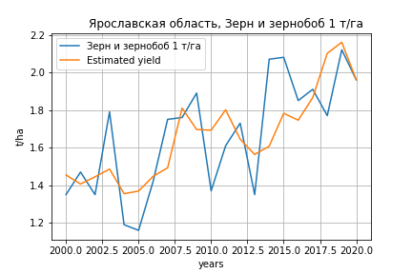
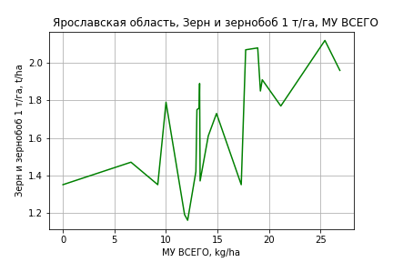
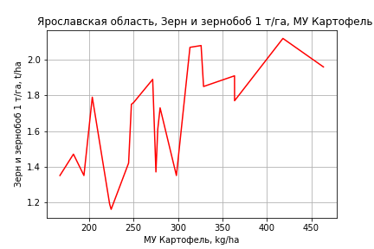
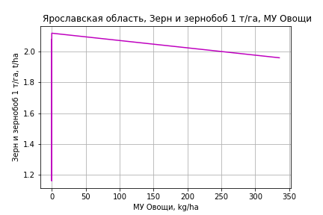
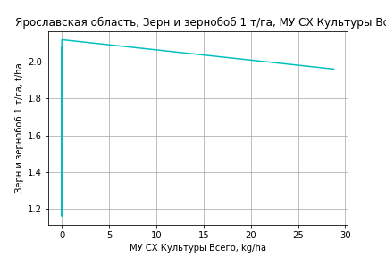
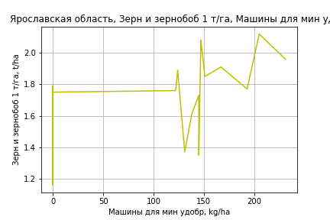
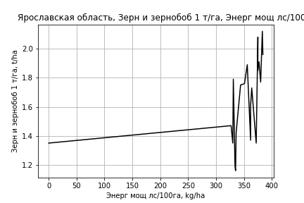
Зерн и зернобоб 1 т/га
Calculated on the basis of information in the (21) years: 2000.0-2020.0
 |  | Iteration 1 |  | Iteration 2 |  | Iteration 3 |  | Iteration 4 |  | Iteration 5 |  | Iteration 6 |  | Iteration 7 |  | Iteration 8 |  | Iteration 9 |  | Iteration 10 |  | Iteration 11
 |  | beta | P_value | beta | P_value | beta | P_value | beta | P_value | beta | P_value | beta | P_value | beta | P_value | beta | P_value | beta | P_value | beta | P_value | beta | P_value
Parameters | Variables
МУ ВСЕГО | C1 | 0.10778992543 | 0.093730266148 | 0.078344862641 | 0.076179112293 | 0.060786385578 | 0.13418602241 | 0.061897030217 | 0.10367371202 | 0.060844573673 | 0.089831940947 | 0.060844573673 | 0.089831940947 | 0.061644489526 | 0.06471372767 | 0.021290802873 | 0.37345818664 | 0.021246241353 | 0.34782595731 | 0.020328832355 | 0.33368263964 | 0.020138860298 | 0.32365023452
МУ Зерновые плюс зернобоб | C2 | -0.019342463163 | 0.47557596002
МУ Картофель | C3 | 0.0070409121888 | 0.10136775302 | 0.0053446122004 | 0.10245660521 | 0.0032584393434 | 0.21502251628 | 0.0031009397619 | 0.18128638026 | 0.0032618433722 | 0.12025354086 | 0.0032618433722 | 0.12025354086 | 0.0032722597955 | 0.10266056397 | 0.001558399756 | 0.39001307256 | 0.0015589328493 | 0.37136237763 | 0.0014797522433 | 0.35633194497 | 0.0017292057243 | 0.21441431872
МУ Овощи и бахчевые | C4 | -0.004990680626 | 0.19584079282 | -0.0036650126765 | 0.24668380469
МУ Овощи | C5 | 0.0066788498535 | 0.14383480394 | 0.0046798046853 | 0.15594422907 | 0.0033980889662 | 0.27028391991 | 0.0035248470391 | 0.2148428734 | 0.0032516024227 | 0.1745616086 | 0.0032516024227 | 0.1745616086 | 0.0033408761558 | 0.11306813938 | 0.0039463628334 | 0.083030472726 | 0.003936307891 | 0.045980007892 | 0.0038345768066 | 0.031537675904 | 0.0037639845758 | 0.028119481747
МУ Подсолнечник | C6 | -2.0669416121E-16 | 0.30239133304 | 1.2963845296E-16 | 0.53855526008 | 3.8634646306E-16 | 0.10722091161 | 1.1197953286E-17 | 0.68284853844 | -1.2711168461E-16 | 0.11439091349
МУ Сахарная свекла | C7 | -0.0027345517954 | 0.76079929223 | -0.0035482148306 | 0.68157363019 | -0.0014730246148 | 0.86499522714
МУ СХ Культуры Всего | C8 | 0.00057297910032 | 0.14383480394 | 0.00040148084432 | 0.15594422907 | 0.00029152234312 | 0.27028391991 | 0.00030239692904 | 0.2148428734 | 0.00027895525002 | 0.1745616086 | 0.00027895525002 | 0.1745616086 | 0.00028661405123 | 0.11306813938 | 0.00033855880509 | 0.083030472726 | 0.00033769619073 | 0.045980007892 | 0.00032896867229 | 0.031537675904 | 0.00032291255877 | 0.028119481747
Тракторы | C9 | -0.001408418981 | 0.47922802776 | -0.0011285289927 | 0.54754164514 | -0.00030469891565 | 0.86357546544 | -0.00035081812506 | 0.83274883522
Тракторы колесные | C10 | 0.00063142459745 | 0.75846187051 | 0.00072858925369 | 0.71369944726 | 0.00019798617221 | 0.9203881776 | 0.0002460150611 | 0.89468611135 | -8.7948161001E-05 | 0.92484272412 | -8.7948161001E-05 | 0.92484272412
Опрыскиватели | C11 | -0.06780724777 | 0.09621292923 | -0.059848805119 | 0.10516797063 | -0.048621071443 | 0.16858857951 | -0.048105636964 | 0.14861227341 | -0.049141918034 | 0.11843266752 | -0.049141918034 | 0.11843266752 | -0.049881474954 | 0.087438638145
Копатели картофеля | C12 | -0.046948971953 | 0.18972913626 | -0.050952021448 | 0.13905690988 | -0.040117142237 | 0.2236419575 | -0.039964988324 | 0.20047161959 | -0.039652289768 | 0.18199889184 | -0.039652289768 | 0.18199889184 | -0.039897746142 | 0.15871992298 | -0.00017884298527 | 0.99186890468
Машины для мин удобр | C13 | 0.037618733965 | 0.34348540871 | 0.042102013024 | 0.27025872247 | 0.040589846991 | 0.29642713463 | 0.040875838749 | 0.2669199967 | 0.039587169736 | 0.25189862238 | 0.039587169736 | 0.25189862238 | 0.041519704688 | 0.1200293014 | 0.006296766478 | 0.72456128373 | 0.0062346457893 | 0.69970995589 | 0.0049379570265 | 0.70887460676 | 0.00047695504178 | 0.55981108962
Посев компл для зерн | C14 | 0.089850853293 | 0.32119436131 | 0.058843094281 | 0.43391170953 | 0.060780072571 | 0.43029230549 | 0.059304296198 | 0.41337930394 | 0.067294026337 | 0.25707951528 | 0.067294026337 | 0.25707951528 | 0.064614673135 | 0.19353866096 | -0.003616828798 | 0.91149165517 | -0.0033845253307 | 0.87959282377
Сеялки | C15 | 0.011602414204 | 0.50367854019 | 0.0058726408055 | 0.69008036376 | -0.0017003037405 | 0.90062935564 | -0.0017858986969 | 0.889859377 | -0.0020817620864 | 0.86480229276 | -0.0020817620864 | 0.86480229276 | -0.0031024806361 | 0.57045294293 | -0.0020282205904 | 0.73065488493 | -0.0020269304011 | 0.7206473904 | -0.0015840435482 | 0.73526380107
Энерг мощ лс/100га | C16 | -0.0021674712594 | 0.39007369407 | -0.0015232387857 | 0.49794820131 | 0.00016971702101 | 0.92335640729 | 0.00020697804144 | 0.90071705093 | 0.00014709847008 | 0.92480087331 | 0.00014709847008 | 0.92480087331 | 0.00011650746199 | 0.93627452382 | 0.0023215469565 | 0.018996201158 | 0.0023226701184 | 0.014135122321 | 0.0023926450729 | 0.002816751872 | 0.002258425051 | 0.00060759791577

 | R2 |  | 0.991 |  | 0.99 |  | 0.988 |  | 0.988 |  | 0.988 |  | 0.988 |  | 0.988 |  | 0.985 |  | 0.985 |  | 0.985 |  | 0.985
 | R2 adj. |  | 0.973 |  | 0.974 |  | 0.973 |  | 0.976 |  | 0.978 |  | 0.978 |  | 0.979 |  | 0.976 |  | 0.977 |  | 0.979 |  | 0.98
 | F-statistic |  | 55.098822861 |  | 62.676787941 |  | 63.78601568 |  | 77.051267351 |  | 92.790862785 |  | 92.790862785 |  | 112.37746679 |  | 105.92570742 |  | 130.36900252 |  | 162.68042788 |  | 206.57137788
 | F value |  | 8.9485340491E-06 |  | 1.4042812738E-06 |  | 3.3824565722E-07 |  | 3.7229871201E-08 |  | 3.7656208764E-09 |  | 3.7656208764E-09 |  | 3.3949362216E-10 |  | 1.4188741863E-10 |  | 1.1764900168E-11 |  | 8.7962325007E-13 |  | 6.0745824961E-14
 | P value |  | 2.8334592495E+18 |  | 3.4453969433E+18 |  | 1.2662242577E+20 |  | 6.1823493773E+18 |  | 2.1000579688E+18 |  | 2.6575187369E+18 |  | 1.0372871426E+17 |  | 1.1491816266E+18 |  | 1.0649951099E+17 |  | 1.0641356891E+17 |  | 4.6975731052E+16

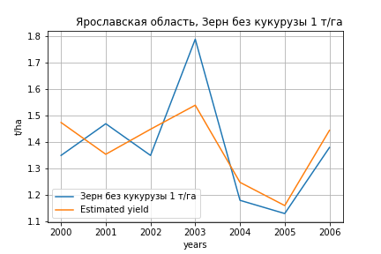
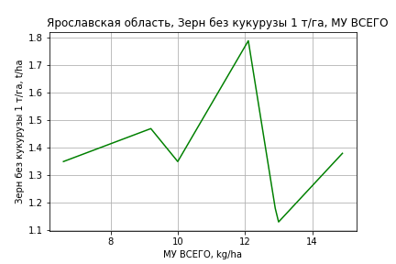
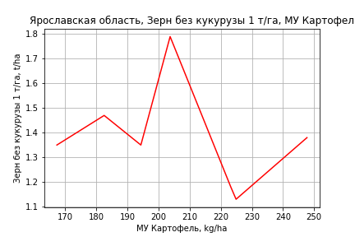
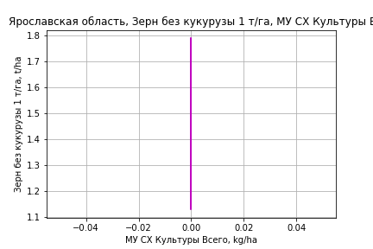
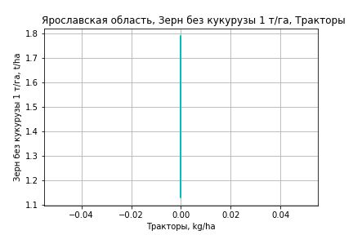
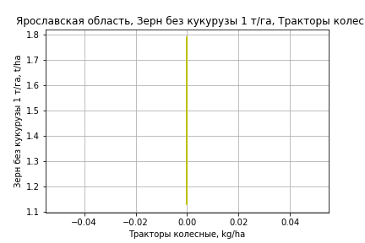
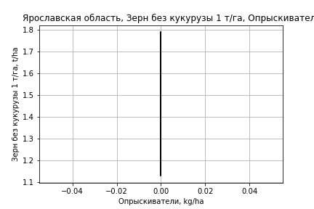
Зерн без кукурузы 1 т/га
Calculated on the basis of information in the (7) years: 2000.0-2006.0
 |  | Iteration 1 |  | Iteration 2 |  | Iteration 3 |  | Iteration 4 |  | Iteration 5 |  | Iteration 6 |  | Iteration 7
 |  | beta | P_value | beta | P_value | beta | P_value | beta | P_value | beta | P_value | beta | P_value | beta | P_value
Parameters | Variables
МУ ВСЕГО | C1 | 0.11156227387 | 0.21114683231 | 0.095339378492 | 0.045957697362 | 0.095339378492 | 0.045957697362 | 0.095339378492 | 0.045957697362 | 0.095339378492 | 0.045957697362 | 0.078179242098 | 0.057711289361 | 0.061229349079 | 0.011082656294
МУ Зерновые плюс зернобоб | C2 | -0.015120819192 | 0.77975604266
МУ Картофель | C3 | 0.0081869484744 | 0.19788793432 | 0.008634180368 | 0.085375337363 | 0.008634180368 | 0.085375337363 | 0.008634180368 | 0.085375337363 | 0.008634180368 | 0.085375337363 | 0.0050356282555 | 0.12477665314 | 0.0033616121976 | 0.011586667068
МУ Овощи и бахчевые | C4 | -2.7985538202E-17 | 0.23839554961 | -4.7821031677E-16 | 0.046108754666
МУ Овощи | C5 | 0 |  | 0 |  | -4.7821031677E-16 | 0.046108754666
МУ Подсолнечник | C6 | 0 |  | 0 |  | 0 |  | -4.6887287683E-16 | 0.046108754666
МУ Сахарная свекла | C7 | -0.0050625488029 | 0.72793223896 | -0.0084271666532 | 0.24699292944 | -0.0084271666532 | 0.24699292944 | -0.0084271666532 | 0.24699292944 | -0.0084271666532 | 0.24699292944
МУ СХ Культуры Всего | C8 | 0 |  | 0 |  | 0 |  | 0 |  | 0 |  | 0 |  | 0
Тракторы | C9 | 0 |  | 0 |  | 0 |  | 0 |  | 0 |  | 0 |  | 0
Тракторы колесные | C10 | 0 |  | 0 |  | 0 |  | 0 |  | 0 |  | 0 |  | 0
Опрыскиватели | C11 | 0 |  | 0 |  | 0 |  | 0 |  | 0 |  | 0 |  | 0
Копатели картофеля | C12 | 0 |  | 0 |  | 0 |  | 0 |  | 0 |  | 0 |  | 0
Машины для мин удобр | C13 | 0 |  | 0 |  | 0 |  | 0 |  | 0 |  | 0 |  | 0
Посев компл для зерн | C14 | 0 |  | 0 |  | 0 |  | 0 |  | 0 |  | 0 |  | 0
Сеялки | C15 | 0 |  | 0 |  | 0 |  | 0 |  | 0 |  | 0 |  | 0
Энерг мощ лс/100га | C16 | -0.0032290954366 | 0.45898305793 | -0.0038378999427 | 0.22316286479 | -0.0038378999427 | 0.22316286479 | -0.0038378999427 | 0.22316286479 | -0.0038378999427 | 0.22316286479 | -0.001447830507 | 0.5292647261

 | R2 |  | 0.996 |  | 0.996 |  | 0.996 |  | 0.996 |  | 0.996 |  | 0.993 |  | 0.992
 | R2 adj. |  | 0.986 |  | 0.99 |  | 0.99 |  | 0.99 |  | 0.99 |  | 0.987 |  | 0.989
 | F-statistic |  | 96.640620078 |  | 172.37518468 |  | 172.37518468 |  | 172.37518468 |  | 172.37518468 |  | 181.25747786 |  | 303.62995373
 | F value |  | 0.010273127225 |  | 0.0007109862612 |  | 0.0007109862612 |  | 0.0007109862612 |  | 0.0007109862612 |  | 9.9738090377E-05 |  | 6.026781647E-06
 | P value |  | 1.328708059E+19 |  | 2.3983413771E+34 |  | inf |  | inf |  | inf |  | inf |  | inf








Картофель 1 т/га
Calculated on the basis of information in the (7) years: 2000.0-2006.0
 |  | Iteration 1 |  | Iteration 2 |  | Iteration 3 |  | Iteration 4 |  | Iteration 5 |  | Iteration 6 |  | Iteration 7
 |  | beta | P_value | beta | P_value | beta | P_value | beta | P_value | beta | P_value | beta | P_value | beta | P_value
Parameters | Variables
МУ ВСЕГО | C1 | 0.11156227387 | 0.21114683231 | 0.095339378492 | 0.045957697362 | 0.095339378492 | 0.045957697362 | 0.095339378492 | 0.045957697362 | 0.095339378492 | 0.045957697362 | 0.078179242098 | 0.057711289361 | 0.061229349079 | 0.011082656294
МУ Зерновые плюс зернобоб | C2 | -0.015120819192 | 0.77975604266
МУ Картофель | C3 | 0.0081869484744 | 0.19788793432 | 0.008634180368 | 0.085375337363 | 0.008634180368 | 0.085375337363 | 0.008634180368 | 0.085375337363 | 0.008634180368 | 0.085375337363 | 0.0050356282555 | 0.12477665314 | 0.0033616121976 | 0.011586667068
МУ Овощи и бахчевые | C4 | -2.7985538202E-17 | 0.23839554961 | -4.7821031677E-16 | 0.046108754666
МУ Овощи | C5 | 0 |  | 0 |  | -4.7821031677E-16 | 0.046108754666
МУ Подсолнечник | C6 | 0 |  | 0 |  | 0 |  | -4.6887287683E-16 | 0.046108754666
МУ Сахарная свекла | C7 | -0.0050625488029 | 0.72793223896 | -0.0084271666532 | 0.24699292944 | -0.0084271666532 | 0.24699292944 | -0.0084271666532 | 0.24699292944 | -0.0084271666532 | 0.24699292944
МУ СХ Культуры Всего | C8 | 0 |  | 0 |  | 0 |  | 0 |  | 0 |  | 0 |  | 0
Тракторы | C9 | 0 |  | 0 |  | 0 |  | 0 |  | 0 |  | 0 |  | 0
Тракторы колесные | C10 | 0 |  | 0 |  | 0 |  | 0 |  | 0 |  | 0 |  | 0
Опрыскиватели | C11 | 0 |  | 0 |  | 0 |  | 0 |  | 0 |  | 0 |  | 0
Копатели картофеля | C12 | 0 |  | 0 |  | 0 |  | 0 |  | 0 |  | 0 |  | 0
Машины для мин удобр | C13 | 0 |  | 0 |  | 0 |  | 0 |  | 0 |  | 0 |  | 0
Посев компл для зерн | C14 | 0 |  | 0 |  | 0 |  | 0 |  | 0 |  | 0 |  | 0
Сеялки | C15 | 0 |  | 0 |  | 0 |  | 0 |  | 0 |  | 0 |  | 0
Энерг мощ лс/100га | C16 | -0.0032290954366 | 0.45898305793 | -0.0038378999427 | 0.22316286479 | -0.0038378999427 | 0.22316286479 | -0.0038378999427 | 0.22316286479 | -0.0038378999427 | 0.22316286479 | -0.001447830507 | 0.5292647261

 | R2 |  | 0.996 |  | 0.996 |  | 0.996 |  | 0.996 |  | 0.996 |  | 0.993 |  | 0.992
 | R2 adj. |  | 0.986 |  | 0.99 |  | 0.99 |  | 0.99 |  | 0.99 |  | 0.987 |  | 0.989
 | F-statistic |  | 96.640620078 |  | 172.37518468 |  | 172.37518468 |  | 172.37518468 |  | 172.37518468 |  | 181.25747786 |  | 303.62995373
 | F value |  | 0.010273127225 |  | 0.0007109862612 |  | 0.0007109862612 |  | 0.0007109862612 |  | 0.0007109862612 |  | 9.9738090377E-05 |  | 6.026781647E-06
 | P value |  | 1.328708059E+19 |  | 2.3983413771E+34 |  | inf |  | inf |  | inf |  | inf |  | inf








Кукуруза на зер 1 т/га
Calculated on the basis of information in the (1) years: 2006.0
 |  | Iteration 1
 |  | beta | P_value
Parameters | Variables
МУ ВСЕГО | C1 | 0.00012842349425
МУ Зерновые плюс зернобоб | C2 | 0.00034032225975
МУ Картофель | C3 | 0.0031810499525
МУ Овощи и бахчевые | C4 | 0
МУ Овощи | C5 | 0
МУ Подсолнечник | C6 | 0
МУ Сахарная свекла | C7 | 0.00049186198296
МУ СХ Культуры Всего | C8 | 0
Тракторы | C9 | 0
Тракторы колесные | C10 | 0
Опрыскиватели | C11 | 0
Копатели картофеля | C12 | 0
Машины для мин удобр | C13 | 0
Посев компл для зерн | C14 | 0
Сеялки | C15 | 0
Энерг мощ лс/100га | C16 | 0.0046489304917

 | R2
 | R2 adj.
 | F-statistic
 | F value |  | nan
 | P value |  | 1







Кукуруза на силос 1 т/га
Calculated on the basis of information in the (14) years: 2007.0-2020.0
 |  | Iteration 1 |  | Iteration 2 |  | Iteration 3 |  | Iteration 4 |  | Iteration 5 |  | Iteration 6 |  | Iteration 7 |  | Iteration 8 |  | Iteration 9 |  | Iteration 10 |  | Iteration 11 |  | Iteration 12
 |  | beta | P_value | beta | P_value | beta | P_value | beta | P_value | beta | P_value | beta | P_value | beta | P_value | beta | P_value | beta | P_value | beta | P_value | beta | P_value | beta | P_value
Parameters | Variables
МУ ВСЕГО | C1 | 8.4646759289 | 0.30688489162 | 2.8555867833 | 0.12848978416 | 2.4175145551 | 0.094906349365 | 1.3325118794 | 0.18844409193 | 1.3325118794 | 0.18844409193 | 1.3325118794 | 0.18844409193 | 0.35847752583 | 0.25774320604 | 0.31277818376 | 0.26601980407 | 0.27537018181 | 0.34841128058 | 0.30029146374 | 0.27540385 | 0.3076380401 | 0.24855762749 | 0.3105381011 | 0.22408506613
МУ Зерновые плюс зернобоб | C2 | 3.0448520348 | 0.45900355749 | -0.39634921749 | 0.45636020923
МУ Картофель | C3 | -0.60130331772 | 0.41774149105
МУ Овощи и бахчевые | C4 | 0.10833041599 | 0.55637494439 | -0.055608785452 | 0.23575139363 | -0.049224953731 | 0.21672242282
МУ Овощи | C5 | 0.41172720085 | 0.26831471847 | 0.19097108122 | 0.14921089417 | 0.13186910606 | 0.082887561968 | 0.067985343047 | 0.13383853276 | 0.067985343047 | 0.13383853276 | 0.067985343047 | 0.13383853276 | 0.039602769832 | 0.23205740289 | 0.032542951502 | 0.24279503704 | 0.013943581901 | 0.57058921321 | 0.018654333857 | 0.38777410109 | 0.017793978807 | 0.3930949006 | 0.015324729473 | 0.42529389296
МУ Подсолнечник | C6 | 3.4599292037E-13 | 0.36853659536 | -7.4186680797E-15 | 0.17273235131 | -3.3813052333E-15 | 0.15111026194 | -4.6025334078E-15 | 0.23682085103
МУ Сахарная свекла | C7 | 6.1832558084E-14 | 0.36936011845 | -5.0805717646E-16 | 0.24241614032 | -1.2861145562E-14 | 0.099741504097 | -1.3754100187E-14 | 0.20284953718 | -4.2225588774E-15 | 0.20654177891
МУ СХ Культуры Всего | C8 | 0.035322111784 | 0.26831471847 | 0.016383425396 | 0.14921089417 | 0.011313061891 | 0.082887561968 | 0.0058324683962 | 0.13383853276 | 0.0058324683962 | 0.13383853276 | 0.0058324683962 | 0.13383853276 | 0.003397525012 | 0.23205740289 | 0.0027918625935 | 0.24279503704 | 0.0011962210842 | 0.57058921321 | 0.0016003568975 | 0.38777410109 | 0.0015265469641 | 0.39309490061 | 0.0013147098526 | 0.42529389296
Тракторы | C9 | -0.13922661207 | 0.36866615118 | -0.024059159907 | 0.41938217599 | -0.017056832288 | 0.4943615771 | 0.0062364464239 | 0.75675646483 | 0.0062364464239 | 0.75675646483 | 0.0062364464239 | 0.75675646483 | 0.010948500561 | 0.59473135765 | 0.014036969659 | 0.45407046762 | 0.012203975454 | 0.53887730258 | 0.0031316056435 | 0.54596134602 | -0.00039645120615 | 0.63690563772
Тракторы колесные | C10 | 0.27340235946 | 0.37427561153 | 0.038504585948 | 0.27324145546 | 0.0392530068 | 0.21470292945 | 0.015248239326 | 0.54346107106 | 0.015248239326 | 0.54346107106 | 0.015248239326 | 0.54346107106 | 0.0034143246747 | 0.88193726588 | 0.0017568707686 | 0.93439555783 | -0.010143615004 | 0.63263356147
Опрыскиватели | C11 | -3.8689320659 | 0.33246975399 | -1.054864481 | 0.21795576659 | -1.1567284766 | 0.13452222183 | -0.68339794058 | 0.28907757145 | -0.68339794058 | 0.28907757145 | -0.68339794058 | 0.28907757145
Копатели картофеля | C12 | -6.0276972658 | 0.37189697758 | -0.9035548143 | 0.29857319076 | -1.2016340281 | 0.11530225981 | -0.71968066878 | 0.24255579763 | -0.71968066878 | 0.24255579763 | -0.71968066878 | 0.24255579763 | -0.13819443184 | 0.57812982013
Машины для мин удобр | C13 | 8.0896283343 | 0.36844922514 | 1.26915381 | 0.20828779708 | 1.4809392304 | 0.10193699443 | 0.97775767727 | 0.19981403843 | 0.97775767727 | 0.19981403843 | 0.97775767727 | 0.19981403843 | 0.2819529479 | 0.38954732437 | 0.24414889209 | 0.41095161799 | -0.11652497936 | 0.42419288778 | -0.076772384004 | 0.49170797259
Посев компл для зерн | C14 | -5.9500054455 | 0.45488364786 | 0.69273908658 | 0.47733274822 | 0.36707508563 | 0.63446431855 | 0.49239749046 | 0.57417580111 | 0.49239749046 | 0.57417580111 | 0.49239749046 | 0.57417580111 | 0.066949730119 | 0.93334988531 | 0.23993941992 | 0.73046176405 | 0.98179271961 | 0.073647938441 | 0.78037832708 | 0.0083837520453 | 0.77795000545 | 0.006111885882 | 0.77042983285 | 0.0042609086382
Сеялки | C15 | -2.110489437 | 0.38952423758 | -0.19739384475 | 0.3788042534 | -0.28159122283 | 0.14955489489 | -0.29890246688 | 0.15312084289 | -0.29890246688 | 0.15312084289 | -0.29890246688 | 0.15312084289 | -0.18686252593 | 0.26722514025 | -0.20400102129 | 0.19191792092
Энерг мощ лс/100га | C16 | -0.11005014052 | 0.39948799523 | -0.017879507096 | 0.71385677805 | -0.040536455373 | 0.3120036455 | -0.0056853745554 | 0.85398343855 | -0.0056853745554 | 0.85398343855 | -0.0056853745554 | 0.85398343855 | 0.026086995396 | 0.10815858065 | 0.027903592356 | 0.063432535318 | 0.029334792454 | 0.061901419714 | 0.028564002705 | 0.051574805393 | 0.027957852472 | 0.046606126106 | 0.024392291971 | 0.025595327808

 | R2 |  | 0.999 |  | 0.998 |  | 0.997 |  | 0.994 |  | 0.994 |  | 0.994 |  | 0.992 |  | 0.992 |  | 0.989 |  | 0.988 |  | 0.987 |  | 0.987
 | R2 adj. |  | 0.988 |  | 0.984 |  | 0.985 |  | 0.98 |  | 0.98 |  | 0.98 |  | 0.978 |  | 0.98 |  | 0.977 |  | 0.979 |  | 0.98 |  | 0.982
 | F-statistic |  | 92.440573806 |  | 74.446939512 |  | 85.737795243 |  | 69.259465137 |  | 69.259465137 |  | 69.259465137 |  | 69.919732541 |  | 88.112797276 |  | 86.10580437 |  | 110.80810632 |  | 140.36487475 |  | 189.85192336
 | F value |  | 0.081249879264 |  | 0.013327760571 |  | 0.0018318322362 |  | 0.00048707164687 |  | 0.00048707164687 |  | 0.00048707164687 |  | 0.00010075370229 |  | 1.1797335458E-05 |  | 2.9526531288E-06 |  | 2.940911663E-07 |  | 2.9458956581E-08 |  | 2.201097062E-09
 | P value |  | 6.4560196226E+18 |  | 1.5943865619E+19 |  | 9.2037467151E+18 |  | 6.1850825822E+18 |  | 4.1947022514E+18 |  | 8.732560891E+17 |  | 5.1665836497E+17 |  | 5.4276656293E+18 |  | 3.3675784379E+18 |  | 4.5601743276E+17 |  | 3.7224048565E+17 |  | 4.6334205884E+17






Масличные 1 т/га
Calculated on the basis of information in the (21) years: 2000.0-2020.0
 |  | Iteration 1 |  | Iteration 2 |  | Iteration 3 |  | Iteration 4 |  | Iteration 5 |  | Iteration 6 |  | Iteration 7 |  | Iteration 8 |  | Iteration 9 |  | Iteration 10 |  | Iteration 11 |  | Iteration 12 |  | Iteration 13
 |  | beta | P_value | beta | P_value | beta | P_value | beta | P_value | beta | P_value | beta | P_value | beta | P_value | beta | P_value | beta | P_value | beta | P_value | beta | P_value | beta | P_value | beta | P_value
Parameters | Variables
МУ ВСЕГО | C1 | -0.025566161542 | 0.62317795368
МУ Зерновые плюс зернобоб | C2 | 0.012010366141 | 0.61708467845 | 0.0037207866353 | 0.81714484096 | 0.009603905742 | 0.615985152 | 0.0062461550144 | 0.7113540452 | 0.0062461550144 | 0.7113540452 | 0.0020735071866 | 0.90106572193 | 0.0030940710818 | 0.85851880747 | 0.0054065935632 | 0.72873523611 | -0.0029561151019 | 0.77886669718
МУ Картофель | C3 | 0.0014498103539 | 0.67745979175 | 0.0023142924026 | 0.42469965043 | -0.0012797128718 | 0.64655057435
МУ Овощи и бахчевые | C4 | -0.0045319842415 | 0.19006402853 | -0.0054602355043 | 0.054651373931
МУ Овощи | C5 | 0.0021710056355 | 0.56880245197 | 0.0035872075691 | 0.15009567467 | 0.0024926563491 | 0.37153019909 | 0.0018752597335 | 0.41752712609 | 0.0018752597335 | 0.41752712609 | 0.0020511072074 | 0.38178999885 | 0.0010311994465 | 0.65185644713 | 0.0011620815498 | 0.59389056282 | 0.0017626649847 | 0.37914746741 | 0.001435820618 | 0.3600419611 | 0.0013418686434 | 0.38388427869 | 0.00049520531564 | 0.58861504669 | 0.00076121159407 | 0.38399191935
МУ Подсолнечник | C6 | -9.2791592716E-17 | 0.59392338419 | -1.3837143548E-16 | 0.28733815421 | 1.0498081568E-17 | 0.83952684143 | -1.2271713266E-16 | 0.4856704528
МУ Сахарная свекла | C7 | -0.012467659568 | 0.15077995277 | -0.011883055173 | 0.14150836368 | -0.0079666631703 | 0.37421284172 | -0.009191719368 | 0.26585112186 | -0.009191719368 | 0.26585112186
МУ СХ Культуры Всего | C8 | 0.0001862507592 | 0.56880245197 | 0.00030774684425 | 0.15009567467 | 0.00021384520144 | 0.37153019909 | 0.00016087869297 | 0.41752712609 | 0.00016087869297 | 0.41752712609 | 0.00017596466279 | 0.38178999885 | 8.846668874E-05 | 0.65185644713 | 9.9695075573E-05 | 0.59389056282 | 0.00015121917984 | 0.37914746741 | 0.00012317917365 | 0.3600419611 | 0.00011511902572 | 0.38388427869 | 4.2483706394E-05 | 0.58861504669 | 6.5304407778E-05 | 0.38399191935
Тракторы | C9 | -0.0032601976549 | 0.094482026908 | -0.0035464563253 | 0.047556132042 | -0.0025770109159 | 0.17533283987 | -0.0022656100883 | 0.17701896639 | -0.0022656100883 | 0.17701896639 | -0.0022782537796 | 0.17898216923
Тракторы колесные | C10 | 0.0022131593013 | 0.25057297684 | 0.0023814672757 | 0.187979177 | 0.0021455563074 | 0.30873158243 | 0.0018029798868 | 0.33492799838 | 0.0018029798868 | 0.33492799838 | 0.0017196379166 | 0.36236769247 | -0.00040195258966 | 0.71852379712
Опрыскиватели | C11 | 0.028248421097 | 0.40088045353 | 0.017146093909 | 0.4573628549 | 0.015576556261 | 0.57019996806 | 0.0089450374574 | 0.68683676486 | 0.0089450374574 | 0.68683676486 | 0.012944184699 | 0.56208694374 | 0.0083899544105 | 0.71387638045 | 0.0056353284668 | 0.78620535663 | 0.016613927787 | 0.25554657534 | 0.015485049429 | 0.25313897998 | 0.011758434782 | 0.34259979986 | 0.0034892078875 | 0.2673384804 | 0.00078816081602 | 0.51196545484
Копатели картофеля | C12 | -0.017150106458 | 0.57192401056 | -0.0224353948 | 0.40922728405 | -0.02625680878 | 0.41845578669 | -0.028161355597 | 0.36212840143 | -0.028161355597 | 0.36212840143 | -0.022707287128 | 0.45967733859 | -0.020143779005 | 0.52624528633 | -0.022154415371 | 0.46380545251
Машины для мин удобр | C13 | -0.025008521719 | 0.47501652071 | -0.019531826907 | 0.53186539969 | 0.0011825581608 | 0.97321711711 | 0.00086152492302 | 0.97962277028 | 0.00086152492302 | 0.97962277028 | -0.0040958225477 | 0.90404057369 | -0.010778639797 | 0.7586868296 | -0.0021498800433 | 0.9306769478 | -0.014177549128 | 0.44361863536 | -0.013858016077 | 0.43795672472
Посев компл для зерн | C14 | -0.10151816512 | 0.21970653558 | -0.086300837086 | 0.22728750399 | -0.086794265362 | 0.30324307299 | -0.069454394852 | 0.3297520818 | -0.069454394852 | 0.3297520818 | -0.065865659289 | 0.35972083169 | -0.018703710448 | 0.77232134019 | -0.0335942421 | 0.48735469285 | -0.0332924928 | 0.48362651843 | -0.033019971231 | 0.47264837756 | -0.031503724677 | 0.48689487846
Сеялки | C15 | 0.021749419436 | 0.18330780852 | 0.023774000729 | 0.11682766512 | 0.0081071384238 | 0.57575803692 | 0.0088392413529 | 0.52222873513 | 0.0088392413529 | 0.52222873513 | 0.010065322239 | 0.47224258593 | 0.0069420564131 | 0.62706044236 | 0.0023433259166 | 0.70242673288 | 0.002618749197 | 0.66369802248 | 0.0026246358833 | 0.65248667503 | -0.0017231550811 | 0.31816505025 | -0.00063099686154 | 0.34893531243
Энерг мощ лс/100га | C16 | 0.00087232113123 | 0.6926379066 | 0.0001195302187 | 0.93660320795 | 0.0017337142972 | 0.28536985884 | 0.0012334799556 | 0.27152772067 | 0.0012334799556 | 0.27152772067 | 0.0013834274988 | 0.22280347311 | 0.0013156813129 | 0.26123168729 | 0.0011677548835 | 0.26670015831 | 0.0017004962203 | 0.030379547507 | 0.0015129444387 | 2.7569166496E-05 | 0.0015143520581 | 1.833194186E-05 | 0.0015105944412 | 1.2234792638E-05 | 0.0014869747652 | 1.0660384411E-05

 | R2 |  | 0.946 |  | 0.944 |  | 0.909 |  | 0.907 |  | 0.907 |  | 0.894 |  | 0.874 |  | 0.872 |  | 0.867 |  | 0.866 |  | 0.86 |  | 0.856 |  | 0.848
 | R2 adj. |  | 0.839 |  | 0.853 |  | 0.787 |  | 0.804 |  | 0.804 |  | 0.797 |  | 0.779 |  | 0.794 |  | 0.8 |  | 0.812 |  | 0.817 |  | 0.822 |  | 0.823
 | F-statistic |  | 8.7960946742 |  | 10.410086063 |  | 7.4823351232 |  | 8.826112447 |  | 8.826112447 |  | 9.2429259584 |  | 9.2256766095 |  | 11.099378116 |  | 13.003203188 |  | 16.144867145 |  | 19.696149347 |  | 25.225807371 |  | 33.459331593
 | F value |  | 0.0037844409963 |  | 0.0012396177779 |  | 0.0025526308605 |  | 0.0008912299269 |  | 0.0008912299269 |  | 0.00049984469129 |  | 0.00036789039914 |  | 0.00011015489753 |  | 3.7138144777E-05 |  | 8.9579584095E-06 |  | 2.5229242561E-06 |  | 5.8692804712E-07 |  | 1.4225644039E-07
 | P value |  | 2.8334592495E+18 |  | 2.8310141293E+18 |  | 3.0350502917E+19 |  | 1.0212621377E+18 |  | 5.9372723617E+18 |  | 4.7872303416E+17 |  | 8.752197395E+17 |  | 7.6975615023E+17 |  | 5.7011071279E+16 |  | 5.2420636242E+16 |  | 6.5574906458E+16 |  | 2.2612807194E+17 |  | 3.835595043E+16

Подсолнечник 1 т/га
There is no data on Подсолнечник 1 т/га






Овощи откр гр 1 т/га
Calculated on the basis of information in the (21) years: 2000.0-2020.0
 |  | Iteration 1 |  | Iteration 2 |  | Iteration 3 |  | Iteration 4 |  | Iteration 5 |  | Iteration 6 |  | Iteration 7 |  | Iteration 8 |  | Iteration 9 |  | Iteration 10 |  | Iteration 11 |  | Iteration 12 |  | Iteration 13
 |  | beta | P_value | beta | P_value | beta | P_value | beta | P_value | beta | P_value | beta | P_value | beta | P_value | beta | P_value | beta | P_value | beta | P_value | beta | P_value | beta | P_value | beta | P_value
Parameters | Variables
МУ ВСЕГО | C1 | 0.5317260092 | 0.43234364247 | 0.15239268718 | 0.74144178494 | 0.15948525417 | 0.7108079652 | 0.082179820185 | 0.83135711361 | 0.082179820185 | 0.83135711361 | 0.09208980106 | 0.80009014284 | 0.089500793622 | 0.79483935878 | 0.089615357746 | 0.779091473 | -0.078627801306 | 0.65973756535
МУ Зерновые плюс зернобоб | C2 | -0.24918407748 | 0.42560105014
МУ Картофель | C3 | 0.018064114604 | 0.68614629996 | -0.0037888905784 | 0.91299806001
МУ Овощи и бахчевые | C4 | -0.028742356239 | 0.4964217089 | -0.011664110193 | 0.74032350281 | -0.013871093801 | 0.60960503247
МУ Овощи | C5 | 0.093250315142 | 0.085442993871 | 0.067497120119 | 0.087158518602 | 0.066457753214 | 0.064110735048 | 0.05596037278 | 0.038990389319 | 0.05596037278 | 0.038990389319 | 0.056116910501 | 0.0297674267 | 0.055690817872 | 0.016908301674 | 0.055704508904 | 0.0052689274699 | 0.053965491691 | 0.0047454243597 | 0.05870374947 | 0.00017276314762 | 0.062601978894 | 3.104588396E-05 | 0.076254160168 | 1.7731990871E-06 | 0.077029077414 | 7.7656903413E-07
МУ Подсолнечник | C6 | 5.4070827735E-16 | 0.80704775006 | -1.3569665672E-15 | 0.57778677814 | 1.4190385553E-16 | 0.84471068017 | -1.2245172728E-15 | 0.30088594648
МУ Сахарная свекла | C7 | 0.0030160913086 | 0.97658532834 | -0.0074661244826 | 0.9403056455 | -0.011932770508 | 0.88905749384 | -0.014107878754 | 0.86355289289 | -0.014107878754 | 0.86355289289
МУ СХ Культуры Всего | C8 | 0.0079999525137 | 0.085442993871 | 0.0057905837095 | 0.087158518602 | 0.0057014163338 | 0.064110735048 | 0.0048008451683 | 0.038990389319 | 0.0048008451683 | 0.038990389319 | 0.0048142745528 | 0.0297674267 | 0.0047777200297 | 0.016908301673 | 0.0047788945845 | 0.0052689274699 | 0.004629704149 | 0.0047454243597 | 0.0050361996892 | 0.00017276314762 | 0.0053706291251 | 3.104588396E-05 | 0.0065418509245 | 1.7731990871E-06 | 0.0066083311413 | 7.7656903413E-07
Тракторы | C9 | -0.0097358238791 | 0.66633402683 | -0.0061300717085 | 0.77604528616 | -0.0059608743184 | 0.76800180046 | -0.00076884017102 | 0.96341698439 | -0.00076884017102 | 0.96341698439 | -0.00082144340439 | 0.95897433245
Тракторы колесные | C10 | 0.0035282200476 | 0.88070271361 | 0.0047799678226 | 0.83500886951 | 0.0045077447087 | 0.83354014165 | 0.00065478652664 | 0.97290862614 | 0.00065478652664 | 0.97290862614 | 0.00077924436868 | 0.96614182295 | -1.2611183237E-05 | 0.99894742524
Опрыскиватели | C11 | -0.21936489863 | 0.60509841751 | -0.11683828795 | 0.76620341162 | -0.14066442719 | 0.64787278262 | -0.15137133588 | 0.60837344086 | -0.15137133588 | 0.60837344086 | -0.15742030265 | 0.57344887541 | -0.15706038768 | 0.55659637136 | -0.15715568463 | 0.52413622653
Копатели картофеля | C12 | 0.32523912918 | 0.40990438772 | 0.27366885155 | 0.46837441639 | 0.25656528873 | 0.42575444624 | 0.26459186925 | 0.39225565867 | 0.26459186925 | 0.39225565867 | 0.25898698196 | 0.37639160864 | 0.2618179691 | 0.34097999182 | 0.26179100923 | 0.31956961323 | 0.38848190885 | 0.028845198376 | 0.37364027454 | 0.026494502188 | 0.32902495097 | 0.034427677281 | -0.016519539326 | 0.56824762716
Машины для мин удобр | C13 | -0.095876514909 | 0.82800336879 | -0.038119560847 | 0.92856615805 | -0.032231281418 | 0.93522409053 | -0.022436322446 | 0.95297933781 | -0.022436322446 | 0.95297933781 | -0.015836106624 | 0.96497786366 | -0.020352202333 | 0.95146177149 | -0.020080186383 | 0.93660606633 | -0.1430340627 | 0.38076265073 | -0.13556310335 | 0.38938062077
Посев компл для зерн | C14 | 1.2347876537 | 0.24205611393 | 0.83532251017 | 0.342550276 | 0.86245930293 | 0.27828933986 | 0.95802635789 | 0.20031597645 | 0.95802635789 | 0.20031597645 | 0.96117755737 | 0.17743220909 | 0.97749929636 | 0.10947600096 | 0.97710440829 | 0.05547075335 | 0.74283356744 | 0.022631858231 | 0.67207876488 | 0.012563291079 | 0.51822432944 | 0.0052489187375 | 0.18975888085 | 0.080367608313 | 0.16380260114 | 0.085709903648
Сеялки | C15 | 0.095411412825 | 0.62914100574 | 0.021596186375 | 0.89886033546 | 0.026045187671 | 0.86669206972 | -0.0029631973951 | 0.98295983808 | -0.0029631973951 | 0.98295983808 | -0.0039884910172 | 0.97590700912 | -0.0047159994197 | 0.97002361821 | -0.0048629577738 | 0.93009610566 | 0.0024868303465 | 0.96260602548 | 0.0014543368171 | 0.97747125238 | -0.040928693504 | 0.025343613241
Энерг мощ лс/100га | C16 | 0.066146741648 | 0.045066644437 | 0.074446226221 | 0.017252178248 | 0.072130310964 | 0.00040626855473 | 0.074495949045 | 0.00010056488391 | 0.074495949045 | 0.00010056488391 | 0.074015373424 | 3.705705724E-05 | 0.074093580814 | 1.4455969821E-05 | 0.074090049206 | 4.4141268124E-06 | 0.079213569468 | 2.065173863E-09 | 0.07678788686 | 1.3800214628E-15 | 0.076765060652 | 2.2829355644E-16 | 0.076221004999 | 3.9809741967E-16 | 0.075553935358 | 1.0058593866E-17

 | R2 |  | 0.996 |  | 0.995 |  | 0.995 |  | 0.995 |  | 0.995 |  | 0.995 |  | 0.995 |  | 0.995 |  | 0.995 |  | 0.995 |  | 0.995 |  | 0.993 |  | 0.993
 | R2 adj. |  | 0.987 |  | 0.988 |  | 0.989 |  | 0.99 |  | 0.99 |  | 0.991 |  | 0.992 |  | 0.992 |  | 0.993 |  | 0.993 |  | 0.993 |  | 0.991 |  | 0.991
 | F-statistic |  | 117.70486874 |  | 131.37668562 |  | 159.8600641 |  | 187.89916333 |  | 187.89916333 |  | 226.64984455 |  | 274.65760038 |  | 334.73889961 |  | 398.77596563 |  | 491.33323129 |  | 597.44305956 |  | 573.7750358 |  | 794.09697248
 | F value |  | 6.5305204367E-07 |  | 7.5923886445E-08 |  | 5.7515741088E-09 |  | 4.5853717206E-10 |  | 4.5853717206E-10 |  | 2.9473600793E-11 |  | 1.6955736927E-12 |  | 8.8078991789E-14 |  | 5.1579498637E-15 |  | 2.426173384E-16 |  | 1.3625602447E-17 |  | 6.9122028664E-18 |  | 2.634120776E-19
 | P value |  | 2.8334592495E+18 |  | 3.4453969433E+18 |  | 1.0961673925E+19 |  | 9.3794101501E+17 |  | 5.8038031531E+17 |  | 1.3233656853E+18 |  | 2.9217284129E+18 |  | 2.4022759969E+17 |  | 3.2876449962E+17 |  | 2.2501354371E+17 |  | 6.143173813E+16 |  | 4.6873737595E+16 |  | 8.1134526919E+16

Years | Территория | Зерн и зернобобовые 1000 га | Зернобобовые 1000 га | Зерновые 1000 га | Зерновые доля | Зерн и зернобобовые 1000 т | Зернобобовые 1000 т | Зерновые 1000 т | Зерновые т/га | Зерн и зернобоб т/га | Зернобоб т/га | Картофель т/га | Овощи 1000 т | Зернобоб 1 т/га | Зерн и зернобоб 1 т/га | Зерн без кукурузы 1 т/га | Картофель 1 т/га | Кукуруза на зер 1 т/га | Кукуруза на силос 1 т/га | Масличные 1 т/га | Подсолнечник 1 т/га | Овощи откр гр 1 т/га | МУ ВСЕГО | МУ Зерновые и зернобобовые | МУ Зерновые | МУ Зерновые плюс зернобоб | МУ Картофель | МУ Овощи | МУ Овощи и бахчевые | МУ Подсолнечник | МУ Сахарная свекла | МУ СХ Культуры Всего | Тракторы | Тракторы колесные | Опрыскиватели | Копатели картофеля | Машины для мин удобр | Посев компл для зерн | Сеялки | Энерг мощ лс/100га
1990 | Ярославская область | 316.32 |  |  |  | 2860.6 |  |  |  | 9.0433737987 |  | 70.565552699 | 768.1 |  |  |  |  |  |  |  |  |  |  |  |  |  |  |  |  |  |  |  |  |  |  |  |  |  |  | 496
1991 | Ярославская область | 260.1 |  |  |  | 2052.4 |  |  |  | 7.8908112265 |  | 97.953692115 | 2028.5 |  |  |  |  |  |  |  |  |  |  |  |  |  |  |  |  |  |  |  |  |  |  |  |  |  |  | 525
1992 | Ярославская область | 287.74 |  |  |  | 2680 |  |  |  | 9.3139639953 |  | 100.9341637 | 1398.9 |  |  |  |  |  |  |  |  |  |  |  |  |  |  |  |  |  |  |  |  |  |  |  |  |  |  | 502
1993 | Ярославская область | 275.72 |  |  |  | 2067.3 |  |  |  | 7.4978238793 |  | 104.86456297 | 1420.4 |  |  |  |  |  |  |  |  |  | 41.9 | 41.9 |  | 41.9 | 107.6 |  |  |  |  |  |  |  |  |  |  |  |  | 496
1994 | Ярославская область | 204.75 |  |  |  | 2350.6 |  |  |  | 11.48034188 |  | 121.51704941 | 2095.4 |  |  |  |  |  |  |  |  |  | 17 | 23.5 |  | 23.5 | 80.7 |  |  |  |  |  |  |  |  |  |  |  |  | 507
1995 | Ярославская область | 203.02 |  |  |  | 2111.2 |  |  |  | 10.39897547 |  | 143.22241681 | 2582.4 |  |  |  |  |  |  |  |  |  | 9.1 | 11.8 |  | 11.8 | 73.5 |  |  |  |  |  |  |  |  |  |  |  |  | 462
1996 | Ярославская область | 215.43 | 1.5 | 213.93 | 0.0069628185489 | 2400.91 | 26.16 | 2374.75 | 11.100593652 | 11.144733788 | 17.44 | 136.06524823 | 2294.78 |  |  |  |  |  |  |  |  |  | 12 | 15.3 |  | 15.3 | 87.4 |  |  |  |  |  |  |  |  |  |  |  |  | 435
1997 | Ярославская область | 195.17 | 1.55 | 193.62 | 0.0079417943331 | 2239.92 | 26.6 | 2213.32 | 11.431257102 | 11.476763847 | 17.161290323 | 146.37485886 | 2183.31 |  |  |  |  |  |  |  |  |  | 16 | 25.8 |  | 25.8 | 159.7
1998 | Ярославская область | 171.49 | 2.22 | 169.27 | 0.012945361246 | 1429.07 | 18.11 | 1410.96 | 8.3355585751 | 8.3332555834 | 8.1576576577 | 114.35265505 | 1040.65 |  |  |  |  |  |  |  |  |  | 12.6 | 23 |  | 23 | 149.9 |  |  |  |  |  |  |  |  |  |  |  |  | 428
1999 | Ярославская область | 163.62 | 2.48 | 161.14 | 0.015157071263 | 538.81 | 4.96 | 533.85 | 3.3129576766 | 3.2930570835 | 2 | 124.38107527 | 1783.6 |  |  |  |  |  |  |  |  |  | 13.2 | 18.9 |  | 18.9 | 177.6 |  |  |  |  |  |  |  |  |  |  |  |  | 393
2000 | Ярославская область | 115.69 | 0.87 | 114.82 | 0.0075200968104 | 1548.98 | 14.09 | 1534.89 | 13.367793067 | 13.389056963 | 16.195402299 | 128.00483942 | 1860.49 | 1.68 | 1.35 | 1.35 | 1.35 |  |  | 0.48 |  | 30.632 | 14.9 | 27.1 |  | 27.1 | 167.3 |  |  |  |  |  |  |  |  |  |  |  |  | 383
2001 | Ярославская область | 118.44 | 1.42 | 117.02 | 0.01198919284 | 1734.76 | 26.68 | 1708.08 | 14.596479234 | 14.646740966 | 18.788732394 | 117.79490446 | 1864.66 | 1.88 | 1.47 | 1.47 | 1.47 |  |  | 0.85 |  | 29.419 | 12.1 | 21.7 |  | 21.7 | 182.5 |  |  |  |  |  |  |  |  |  |  |  |  | 375
2002 | Ярославская область | 116.69 | 2.07 | 114.62 | 0.017739309281 | 1155.41 | 24.32 | 1131.09 | 9.8681730937 | 9.9015339789 | 11.748792271 | 85.929195402 | 1531.39 | 1.41 | 1.35 | 1.35 | 1.35 |  |  | 0.43 |  | 25.78 | 13 | 24.5 |  | 24.5 | 194.3 |  |  |  |  |  |  |  |  |  |  |  |  | 375
2003 | Ярославская область | 101.76 | 2.37 | 99.39 | 0.02329009434 | 1020.16 | 19.59 | 1000.57 | 10.067109367 | 10.025157233 | 8.2658227848 | 110.8493014 | 1549.37 | 1.81 | 1.79 | 1.79 | 1.79 |  |  | 0.55 |  | 28.08 | 12.9 | 22.2 |  | 22.2 | 223.2 |  |  |  |  |  |  |  |  |  |  |  |  | 372
2004 | Ярославская область | 86.88 | 2.31 | 84.57 | 0.02658839779 | 929.56 | 30.05 | 899.51 | 10.63627764 | 10.699355433 | 13.008658009 | 88.87650933 | 1503.12 | 1.44 | 1.19 | 1.18 | 1.18 |  |  | 0.69 |  | 29.257 | 9.2 | 15.8 |  | 15.8 | 203.7 |  |  |  |  |  |  |  |  |  |  |  |  | 362
2005 | Ярославская область | 64.59 | 1.79 | 62.8 | 0.027713268308 | 711.9 | 18.39 | 693.51 | 11.043152866 | 11.021830005 | 10.273743017 | 126.47477745 | 1380.09 | 1.24 | 1.16 | 1.13 | 1.13 |  |  | 0.57 |  | 28.469 | 6.6 | 17.2 |  | 17.2 | 224.9 |  |  |  |  |  |  |  |  |  |  |  |  | 375
2006 | Ярославская область | 58.87 | 1.94 | 56.93 | 0.032953966367 | 823.29 | 21.11 | 802.18 | 14.090637625 | 13.984881943 | 10.881443299 | 129.5959534 | 1285.28 | 1.23 | 1.42 | 1.38 | 1.38 | 2.5 |  | 0.26 |  | 27.249 | 10 | 26.5 |  | 26.5 | 247.7 |  |  |  | 38.3 |  |  |  |  |  |  |  |  | 362
2007 | Ярославская область | 53.36 | 1.32 | 52.04 | 0.024737631184 | 922.32 | 25.7 | 896.62 | 17.229438893 | 17.284857571 | 19.46969697 | 134.21671388 | 1156.2 | 1.95 | 1.75 |  |  |  | 13.51 | 0.72 |  | 28.91 | 11.8 | 34.2 |  | 34.2 | 250.2 |  |  |  |  |  |  |  |  |  |  |  |  | 364
2008 | Ярославская область | 61.85 | 1.08 | 60.77 | 0.017461600647 | 1029.29 | 12.86 | 1016.43 | 16.725851571 | 16.641713824 | 11.907407407 | 126.66342558 | 1158.85 | 1.49 | 1.76 |  |  |  | 10.59 | 0.58 |  | 30.2 | 17.3 | 47.07 |  | 47.07 | 279.96 |  | 383.63 |  |  |  | 4732 | 3370 | 95 | 82 | 231 | 2 | 648 | 384
2009 | Ярославская область | 55.55 | 0.48 | 55.07 | 0.0086408640864 | 1028.34 | 9.97 | 1018.37 | 18.492282549 | 18.511971197 | 20.770833333 | 157.13173653 | 1115.28 | 2.07 | 1.89 |  |  |  | 18.7 | 0.29 |  | 29.42 | 13.26 | 27.77 |  | 27.77 | 277.34 |  | 376.92 |  |  |  | 4418 | 3242 | 86 | 62 | 205 | 2 | 579 | 377
2010 | Ярославская область | 47.76 | 1.05 | 46.71 | 0.021984924623 | 509.92 | 14.68 | 495.24 | 10.602440591 | 10.676716918 | 13.980952381 | 84.87660863 | 807.3 | 1.98 | 1.37 |  |  |  | 17.64 | 0.49 |  | 22.45 | 13.22 | 32.45 |  | 32.45 | 275.28 |  | 301.54 |  |  |  | 4138 | 3029 | 99 | 48 | 193 | 8 | 527 | 380
2011 | Ярославская область | 49.49 | 1.29 | 48.2 | 0.026065871893 | 786.14 | 20.17 | 765.97 | 15.891493776 | 15.884825217 | 15.635658915 | 147.68793774 | 925.84 | 1.56 | 1.61 |  |  |  | 22.25 | 0.87 |  | 23.86 | 18.9 | 40.41 |  | 40.41 | 326.08 |  | 232.88 |  |  |  | 3906 | 2993 | 97 | 45 | 167 | 8 | 466 | 344
2012 | Ярославская область | 46.56 | 1.69 | 44.87 | 0.036297250859 | 788.71 | 33.29 | 755.42 | 16.835747716 | 16.939647766 | 19.698224852 | 154.93694422 | 1112.2 | 2.03 | 1.73 |  |  |  | 22.25 | 0.42 |  | 30.89 | 17.73 | 35.52 |  | 35.52 | 244.55 |  | 231.86 |  |  |  | 3702 | 2855 | 88 | 38 | 151 | 10 | 442 | 351
2013 | Ярославская область | 45.7 | 1.65 | 44.05 | 0.036105032823 | 608.97 | 18.26 | 590.71 | 13.409988649 | 13.325382932 | 11.066666667 | 158.30881017 | 971.19 | 1.21 | 1.35 |  |  |  | 24.74 | 0.67 |  | 27.76 | 13.31 | 34.84 |  | 34.84 | 271.63 |  | 159.23 |  |  |  | 3072 | 2497 | 94 | 32 | 145 | 14 | 379 | 335
2014 | Ярославская область | 47.04 | 1.23 | 45.81 | 0.026147959184 | 974 | 28.94 | 945.06 | 20.629993451 | 20.705782313 | 23.528455285 | 176.61710398 | 939.78 | 2.35 | 2.07 |  |  |  | 18.98 | 0.84 |  | 29.75 | 14.1 | 34.3 |  | 34.3 | 298.3 |  | 215.13 |  |  |  | 3072 | 2497 | 94 | 32 | 145 | 14 | 379 | 327
2015 | Ярославская область | 46.19 | 1.13 | 45.06 | 0.024464169734 | 944.65 | 25.74 | 918.91 | 20.393031514 | 20.451396406 | 22.778761062 | 185.65275142 | 903.42 | 2.36 | 2.08 |  |  |  | 25.2 | 0.7 |  | 30.3 | 19.34 | 41.23 |  | 41.23 | 328.84 |  | 185.54 |  |  |  | 2995 | 2247 | 97 | 34 | 147 | 12 | 371 | 334
2016 | Ярославская область | 49.06 | 0.94 | 48.12 | 0.019160211985 | 854.23 | 14.95 | 839.28 | 17.441396509 | 17.411944558 | 15.904255319 | 183.02366864 | 894.45 | 2.23 | 1.85 |  |  |  | 26.71 | 0.17 |  | 27.98 | 19.16 | 38.45 |  | 38.45 | 313.56 |  | 178.27 |  |  |  | 2995 | 2247 | 97 | 34 | 147 | 12 | 371 | 331
2017 | Ярославская область | 48.26 | 1.43 | 46.83 | 0.029631164525 | 798.29 | 16.91 | 781.38 | 16.68545804 | 16.541442188 | 11.825174825 | 146.26470588 | 698.23 | 1.73 | 1.91 |  |  |  | 22.59 | 1.19 |  | 23.14 | 21.14 |  | 39.94 | 39.94 | 363.73 |  | 246.08 |  |  |  | 2920 | 2283 | 103 | 23 | 138 | 11 | 370 | 330
2018 | Ярославская область | 44.69 | 1.55 | 43.14 | 0.034683374357 | 782.5 | 25.25 | 757.25 | 17.553314789 | 17.509509957 | 16.290322581 | 183.47745665 | 810.55 | 1.63 | 1.77 |  |  |  | 27.68 | 0.33 |  | 28.87 | 25.42 |  | 47.6 | 47.6 | 418.11 |  | 263.86 |  |  |  | 2896 | 2355 | 107 | 27 | 131 | 15 | 334 | 356
2019 | Ярославская область | 45.89 | 1.38 | 44.51 | 0.030071911092 | 934.05 | 14.98 | 919.07 | 20.648618288 | 20.354107649 | 10.855072464 | 192.83647059 | 927.44 | 1.28 | 2.12 |  |  |  | 29.52 | 0.54 |  | 29.15 | 26.87 |  | 57.93 | 57.93 | 463.66 |  | 276.35 |  |  |  | 2592 | 2194 | 103 | 25 | 122 | 18 | 312 | 336
2020 | Ярославская область | 43.39 | 0.7 | 42.69 | 0.016132749481 | 848.22 | 7.83 | 840.39 | 19.685874912 | 19.54874395 | 11.185714286 | 176.6310559 | 819.09 | 1.12 | 1.96 |  |  |  | 25.21 | 0.34 |  | 30.29 |  | 61.05 |  | 61.05 | 363.67 | 335.47 | 335.47 |  |  | 28.78 | 2598 | 2197 | 105 | 25 | 124 | 26 | 307

